Burgenland
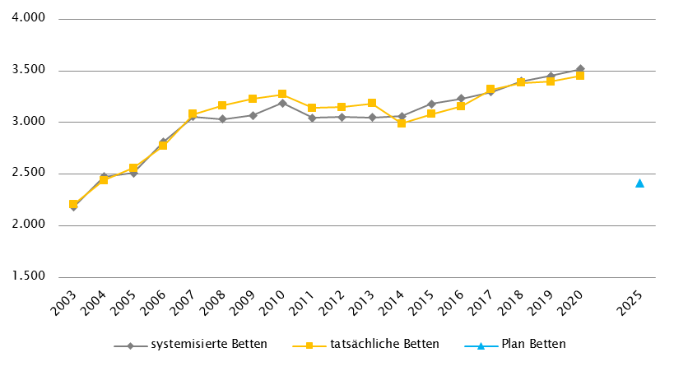
Burgenland
 |  |  |  |  |  |  |  |  |  |  | RSG für 2020: RSG 2025, gemäß Beschluss der Landes-Zielsteuerungskommission Burgenland vom 16. Dezember 2020
Farblegende: optionale Angabe |  |  |  |  |  |  | nicht vorgesehen |  |  |  | RSG aktuell per 12/2021: RSG 2025, Beschluss Landes-Zielsteuerungskommission Burgenland Dezember 2020

Ambulante ärztliche Versorgung
 |  | AM/PV | AN | KIJU | KJC(2) | KJP | CH | NCH(1) | IM | GGH | NEU | PSY | DER | AU | HNO | URO | PCH(2) | PUL | OR | UCH | ORTR | MKG | ZMK(3) | STR(1) | RAD(1) | NUK(1) | PMR(1) | PAT(1) | LAB(1) | SON | gesamt
 | IST ÄAVE 2020
 | ÄAVE spitalsambulant | 0.0 | - | 9.8 | - | 0.0 | 13.2 | - | 25.8 | 11.4 | 3.8 | 2.7 | 0.0 | 0.2 | 5.6 | 6.2 | - | 0.0 | 1.7 | 0.0 | 18.5 | 0.0 | 0.0 | - | - | - | - | - | - | - | 99.1
ÄAVE niedergelassene Ärztinnen/Ärzte gesamt (mit Vertrag) |  | 165.4 | - | 6.8 | - | 0.0 | 2.4 | - | 15.2 | 15.3 | 5.0 | 4.5 | 6.8 | 12.6 | 9.1 | 7.6 | - | 4.9 | 8.4 | 1.7 | 0.0 | 0.0 | 85.0 | - | - | - | - | - | - | - | 350.8
ÄAVE in selbstständigen Ambulatorien (mit Vertrag) |  | 0.0 | - | 0.0 | - | 3.0 | 0.0 | - | 0.0 | 0.0 | 0.0 | 3.0 | 0.0 | 0.0 | 0.0 | 0.0 | - | 0.0 | 0.0 | 0.0 | 0.0 | 0.0 | 1.0 | - | - | - | - | - | - | - | 7.0
ÄAVE in Kassenambulatorien (kasseneigene selbstständige Ambulatorien) |  | 0.0 | - | 0.0 | - | 0.0 | 0.0 | - | 0.0 | 0.0 | 0.0 | 0.0 | 0.0 | 0.0 | 0.0 | 0.0 | - | 0.0 | 0.0 | 0.0 | 0.0 | 0.0 | 3.1 | - | - | - | - | - | - | - | 3.1
 | ÄAVE insgesamt | 165.4 | - | 16.6 | - | 3.0 | 15.6 | - | 41.0 | 26.7 | 8.8 | 10.2 | 6.8 | 12.9 | 14.7 | 13.8 | - | 4.9 | 10.1 | 1.7 | 18.5 | 0.0 | 89.1 | - | - | - | - | - | - | - | 460.0
 | davon in PV-Einheiten | n.v.
ÄAVE Wahlärztinnen/-ärzte und in selbstständigen Ambulatorien (ohne Vertrag) |  | 1.1 | - | 0.9 | - | 0.0 | 0.1 | - | 3.7 | 3.6 | 0.9 | 0.8 | 1.4 | 2.3 | 0.4 | 0.6 | - | 0.0 | 1.0 | 0.2 | 0.0 | 0.0 | 4.9 | - | - | - | - | - | - | - | 22.1
 | IST Kassenplanstellen bzw. Vertragsärztinnen/-ärzte
 | ÖGK-Planstellen(4) | 143 | 0 | 8 | 0 | 0 | 3 | 0 | 15 | 14 | 4 | 4 | 6 | 11 | 8 | 6 | 0 | 5 | 7 | 3 | - | 0 | 80 | - | - | - | - | - | - | - | 317
 | Vertragsärztinnen/-ärzte von BVAEB oder SVS ohne ÖGK-Vertrag | 2 | 0 | 0 | 0 | 0 | 0 | 0 | 3 | 0 | 0 | 1 | 1 | 0 | 0 | 2 | 0 | 0 | 0 | 0 | 0 | 0 | 9 | 0 | 0 | 0 | 0 | 0 | 0 | 0 | 18
 | PLAN SVE - RSG Planungsstand für 2020 (RSG 2025)
 | SVE spitalsambulant | 0.0 | - | 3.5 | - | 0.0 | 21.5 | - | 11.0 | 4.8 | 2.3 | 0.4 | 0.0 | 2.0 | 2.2 | 1.6 | - | 0.0 | - | - | 12.8 | - | 0.0 | - | - | - | - | - | - | - | 62.1
SVE niedergelassene Ärztinnen/Ärzte und in selbstständigen Ambulatorien (mit Vertrag und kasseneigene) gesamt |  | 153.4 | - | 7.3 | - | 4.9 | 2.2 | - | 16.8 | 11.8 | 4.1 | 9.1 | 6.3 | 12.9 | 8.2 | 6.5 | - | 5.7 | - | - | 7.2 | - | 81.5 | - | - | - | - | - | - | - | 337.9
 | SVE insgesamt | 153.4 | - | 10.8 | - | 4.9 | 23.7 | - | 27.8 | 16.6 | 6.4 | 9.5 | 6.3 | 14.9 | 10.4 | 8.1 | - | 5.7 | - | - | 20.0 | - | 81.5 | - | - | - | - | - | - | - | 400.0
 | davon in PV-Einheiten | 9.0
 | PLAN SVE - RSG Planungsstand per 12/2021 (RSG 2025)
 | SVE spitalsambulant | 0.0 | - | 3.5 | - | 0.0 | 21.5 | - | 11.0 | 4.8 | 2.3 | 0.4 | 0.0 | 2.0 | 2.2 | 1.6 | - | 0.0 | - | - | 12.8 | - | 0.0 | - | - | - | - | - | - | - | 62.1
SVE niedergelassene Ärztinnen/Ärzte und in selbstständigen Ambulatorien (mit Vertrag und kasseneigene) gesamt |  | 153.4 | - | 7.3 | - | 4.9 | 2.2 | - | 16.8 | 11.8 | 4.1 | 9.1 | 6.3 | 12.9 | 8.2 | 6.5 | - | 5.7 | - | - | 7.2 | - | 81.5 | - | - | - | - | - | - | - | 337.9
 | SVE insgesamt | 153.4 | - | 10.8 | - | 4.9 | 23.7 | - | 27.8 | 16.6 | 6.4 | 9.5 | 6.3 | 14.9 | 10.4 | 8.1 | - | 5.7 | - | - | 20.0 | - | 81.5 | - | - | - | - | - | - | - | 400.0
 | davon in PV-Einheiten | 9.0
sofern RSG per 12/2020 Planungsgröße nicht ÄAVE gemäß ÖSG:
Umrechnungsfaktor in ÄAVE-Äquivalente gem. ÖSG |  | 1.2 | - | 1.6 | - | 0.6 | 0.4 | - | 1.2 | 1.5 | 1.8 | 0.8 | 1.2 | 1.2 | 1.4 | 1.5 | - | 0.9 | - | - | 1.4 | - | 1.1 | - | - | - | - | - | - | -
ÄAVE-Äquivalente |  | 184.1 | - | 17.3 | - | 2.9 | 9.5 | - | 33.4 | 24.9 | 11.5 | 7.6 | 7.6 | 17.9 | 14.6 | 12.1 | - | 5.1 | - | - | 28.0 | - | 89.7 | - | - | - | - | - | - | - | 466.1
Anteil PLAN in % spitalsambulant |  | 0.0 | - | 32.4 | - | 0.0 | 90.7 | - | 39.6 | 28.9 | 35.9 | 4.2 | 0.0 | 13.4 | 21.2 | 19.8 | - | 0.0 | - | - | 64.0 | - | 0.0 | - | - | - | - | - | - | - | 15.5
Anteil PLAN in % niedergelassene Ärztinnen/Ärzte und in selbstständigen Ambulatorien (mit Vertrag und kasseneigene) gesamt |  | 100.0 | - | 67.6 | - | 100.0 | 9.3 | - | 60.4 | 71.1 | 64.1 | 95.8 | 100.0 | 86.6 | 78.8 | 80.2 | - | 100.0 | - | - | 36.0 | - | 100.0 | - | - | - | - | - | - | - | 84.5
(1) in Regiomed nicht berücksichtigt
(2) zugeordnet zu CH
(3) inkl. KFO
(4) besetzte und unbesetzte Planstellen; Stand 31. 12. 2020

Akut-Krankenanstalten - Normalpflege- und Intensivbereiche
alle Akut-KA | GEM/IDB(1) | INT(2) | NEO | KIJU | KJC | KJP | CH | NCH | IM | GGH | NEU | PSY | DER | AU | HNO | URO | PCH | PUL | OR | UCH | ORTR | MKG | NUKT | STR | AGR | RNS | PAL | PSO-E | PSO-KJ | gesamt
IST-Stand systemisierte Betten 2020 | 59 | 79 | 14 | 36 | 0 | 0 | 196 | 0 | 356 | 75 | 83 | 53 | 0 | 10 | 29 | 40 | 0 | 0 | 25 | 0 | 101 | 0 | 0 | 0 | 0 | 0 | 16 | 0 | 0 | 1172
IST-Stand tatsächliche Betten 2020 | 27 | 74 | 12 | 40 | 0 | 0 | 173 | 0 | 304 | 73 | 79 | 41 | 0 | 10 | 27 | 43 | 0 | 0 | 19 | 0 | 105 | 0 | 0 | 0 | 0 | 0 | 16 | 0 | 0 | 1043
PLAN-Betten gesamt RSG 2025 (für 2020) | 5 | 81 | 11 | 35 | 0 | 0 | 135 | 0 | 275 | 69 | 88 | 60 | 0 | 10 | 19 | 40 | 0 | 0 | 0 | 0 | 126 | 0 | 0 | 0 | 48 | 0 | 16 | 0 | 0 | 1018
PLAN-Betten gesamt RSG 2025 (per 12/2021) | 5 | 81 | 11 | 35 | 0 | 0 | 135 | 0 | 275 | 69 | 88 | 60 | 0 | 10 | 19 | 40 | 0 | 0 | 0 | 0 | 126 | 0 | 0 | 0 | 48 | 0 | 16 | 0 | 0 | 1018

Fonds-KA (FKA)
IST-Stand systemisierte Betten 2020 | 59 | 79 | 14 | 36 | 0 | 0 | 196 | 0 | 356 | 75 | 83 | 53 | 0 | 10 | 29 | 40 | 0 | 0 | 25 | 0 | 101 | 0 | 0 | 0 | 0 | 0 | 16 | 0 | 0 | 1172
IST-Stand tatsächliche Betten 2020 | 27 | 74 | 12 | 40 | 0 | 0 | 173 | 0 | 304 | 73 | 79 | 41 | 0 | 10 | 27 | 43 | 0 | 0 | 19 | 0 | 105 | 0 | 0 | 0 | 0 | 0 | 16 | 0 | 0 | 1043
PLAN-Betten RSG 2025 (für 2020) | 5 | 81 | 11 | 35 | 0 | 0 | 135 | 0 | 275 | 69 | 88 | 60 | 0 | 10 | 19 | 40 | 0 | 0 | 0 | 0 | 126 | 0 | 0 | 0 | 48 | 0 | 16 | 0 | 0 | 1018
PLAN-Betten RSG 2025 (per 12/2021) | 5 | 81 | 11 | 35 | 0 | 0 | 135 | 0 | 275 | 69 | 88 | 60 | 0 | 10 | 19 | 40 | 0 | 0 | 0 | 0 | 126 | 0 | 0 | 0 | 48 | 0 | 16 | 0 | 0 | 1018
 | (1) GEM = ZNA; PLAN-Kapazitäten inkl. amb. Betreuungsplätze: 29
 | (2) INT umfasst alle INT-E

RFZ/Versorgungsstufen/ÜRVP/Spezialzentren/Module(1) |  |  |  |  |  |  |  |  |  |  |  | ÜRVP(2) |  |  |  |  |  |  |  |  |  |  | Module in NEU
 | TCH | GCH | KAR | ONK | BRZ | NUKT | NEP | GH | KIJU | TR | NEU-SZ | NCHa | ZMG | TXC | HCH | KHZ | KJONK | BRA | KBRA | SZT | KSZT | HKLE | SU | ANB/B | ANB/C
Anzahl gesamt | Leistungsstandorte
IST-Stand Leistungsstandorte Z/SZ/EZ 2020 | 0 | 0 | 0 | 0 |  | 0 | 0 |  | 0 |  |  | 0 | 0 | 0 | 0 | 0 | 0 | 0 | 0 | 0 | 0 | 0
IST-Stand Leistungsstandorte S 2020 |  | 2 | 1 | 2 |  |  | 0 | 2 | 2 | 2
IST-Stand Leistungsstandorte A/G/L 2020
IST-Stand Leistungsstandorte Module 2020 |  |  |  |  |  |  |  |  |  |  |  |  |  |  |  |  |  |  |  |  |  |  | 2 | 2 | 2
Leistungsst. Z/SZ/EZ PLAN (RSG für 2020) | - | 2 | 2 | 2 | - | - | 1 | 2 | 2 | 2 | - | - | - | - | - | - | - | - | - | - | - | -
Leistungsstandorte S PLAN (RSG für 2020)
Leistungsstandorte A/G/L PLAN (RSG für 2020)
Leistungsstandorte Module PLAN (RSG für 2020) |  |  |  |  |  |  |  |  |  |  |  |  |  |  |  |  |  |  |  |  |  |  | 2 | 2 | 2
Leistungsst. Z/SZ/EZ PLAN (RSG per 12/2021) | - | 2 | 2 | 5 | 2 | - | 1 | 2 | 2 | 2 | - | - | - | - | - | - | - | - | - | - | - | -
Leistungsstandorte S PLAN (RSG per 12/2021)
Leistungsst. A/G/L PLAN (RSG per 12/2021)
Leistungsst. Module PLAN (RSG per 12/2021) |  |  |  |  |  |  |  |  |  |  |  |  |  |  |  |  |  |  |  |  |  |  | 2 | 2 | 2
Betten gesamt (sofern in eigener Struktur): | Betten
IST-Stand Betten(3) Z/SZ/EZ 2020
IST-Stand Betten(3) Module 2020 |  |  |  |  |  |  |  |  |  |  |  |  |  |  |  |  |  |  |  |  |  |  | 8 | 9 | 15
PLAN-Betten Z (RSG für 2020) |  |  |  |  |  |  |  |  |  |  |  |  |  |  |  |  |  | - | - | - | - | -
PLAN-Betten Module (RSG für 2020) |  |  |  |  |  |  |  |  |  |  |  |  |  |  |  |  |  |  |  |  |  |  | 10 | 11 | 16
PLAN-Betten Z (RSG per 12/2021) |  |  |  |  |  |  |  |  |  |  |  |  |  |  |  |  |  | - | - | - | - | -
PLAN-Betten Module (RSG per 12/2021) |  |  |  |  |  |  |  |  |  |  |  |  |  |  |  |  |  |  |  |  |  |  | 10 | 11 | 16
(1) Leistungsstandorte Z und Module sowie Betten gemäß ÜRVP und Module verbindlich einzutragen
(2) Referenzierung auf Verordnung zum ÖSG bez. der zu versorgenden VR
(3) IST-Stand = tatsächliche Betten

Großgeräte exkl. Funktionsgeräte(1) |  |  |  |  |  |  |  |  |  |  |  |  |  | Dialyse-Einheiten
 | CT 2 |  | MR 2,3 |  | ECT 2,4 |  | STR |  | COR |  | PET |  |  |  |  |  |  |  | Plätze(1)
IST 2020/GGP | IST | GGP | IST | GGP | IST | GGP | IST | GGP | IST | GGP | IST | GGP |  |  |  |  |  |  | IST 2020 | RSG f.2020 | RSG 12/21
Akut KA gesamt | 5 | 5 | 4 | 4 | 1 | 1 | 0 | 0 | 1 | 1 | 0 | 0 |  | Akut KA gesamt |  |  |  |  | 24 | 24 | 24
Extramuraler Bereich | 4 | 3 | 4 | 1 | 2 | 2 | 0 | 0 | 0 | 0 | 0 | 0 |  | im extramuralen Bereich gesamt |  |  |  |  | 12 | 10 | 10
GG IST 2020/GGP gesamt | 9 | 8 | 8 | 5 | 3 | 3 | 0 | 0 | 1 | 1 | 0 | 0 |  | DIA IST 2020/PLAN gesamt |  |  |  |  | 36 | 34 | 34
(1) zusätzliches Funktionsgerät: 1 CT |  |  |  |  |  |  |  |  |  |  |  |  |  | (1) IST: Die 12 extramuralen Plätze stehen nur an drei Tagen pro Woche zur Verfügung
(2) CT, MR, ECT: Gerätevorhaltungen in Fonds-KA jeweils mit Abrechnungsvereinbarung mit der Österreichische Gesundheitskasse (Ausnahme: K106)
(3) MR: ergänzend 1 MR mit einer Feldstärke < 1 Tesla extramural eingerichtet (extramuraler Standort, Oberpullendorf)
(4) ECT: Kooperation KH Eisenstadt (K102) mit KH Wiener Neustadt (K356)

Anzahl der Betten in Fonds-KA gemäß KA-Statistik (BMSGPK) im Vergleich zu PLAN-Betten 2025 |  |  |  |  |  |  |  |  |  | Anzahl der Betten in Rehazentren gemäß KA-Statistik (BMSGPK) im Vergleich zu PLAN-Betten 2025 (ÖSG VO 2020)
Burgenland |  |  |  |  |  |  |  |  |  | Versorgungszone Ost
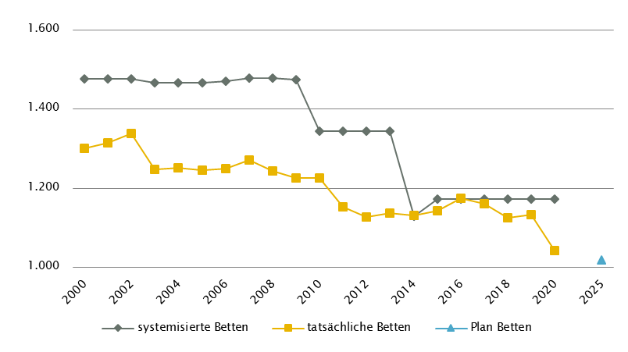
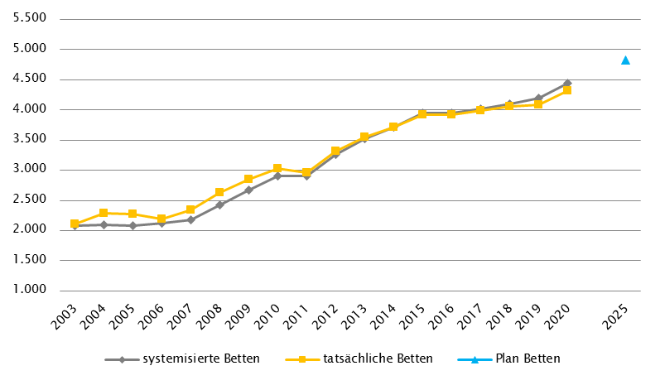

 |  |  |  |  |  |  |  |  |  | Versorgungszone Süd

Kärnten
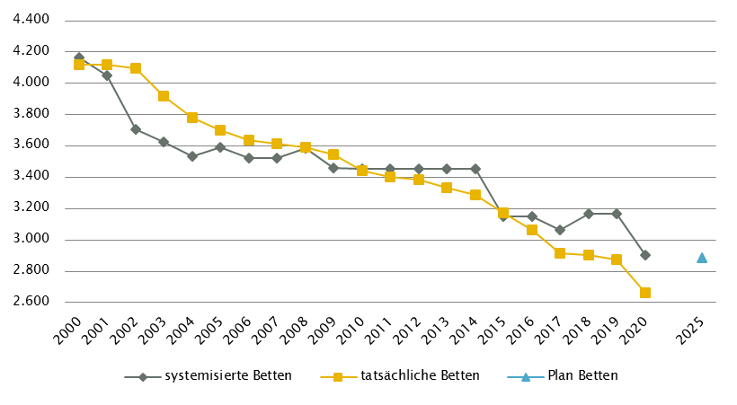
Kärnten
 |  |  |  |  |  |  |  |  |  |  | RSG gültig für 2020: RSG 2025, gemäß Beschluss der LZK vom 16. 7. 2020
Farblegende: optionale Angabe |  |  |  |  |  |  | nicht vorgesehen |  |  |  | RSG aktuell per 12/2021: RSG 2025, gemäß Beschluss der LZK vom 17. 6. 2021 (VO September 2021)

Ambulante ärztliche Versorgung
 |  | AM/PV | AN | KIJU | KJC(2) | KJP | CH | NCH(1) | IM | GGH | NEU | PSY | DER | AU | HNO | URO | PCH(2) | PUL | OR | UCH | ORTR | MKG | ZMK(3) | STR(1) | RAD(1) | NUK(1) | PMR(1) | PAT(1) | LAB(1) | SON | gesamt
 | IST ÄAVE 2020
 | ÄAVE spitalsambulant | 0.0 | - | 11.8 | - | 3.1 | 38.1 | - | 68.7 | 24.4 | 11.4 | 4.7 | 10.4 | 13.5 | 8.8 | 7.1 | - | 3.9 | 7.2 | 49.8 | 4.9 | 8.5 | 0.0 | - | - | - | - | - | - | - | 276.5
ÄAVE niedergelassene Ärztinnen/Ärzte gesamt (mit Vertrag) |  | 246.4 | - | 14.3 | - | 3.4 | 6.3 | - | 32.9 | 26.6 | 4.9 | 11.4 | 14.9 | 24.5 | 17.4 | 11.5 | - | 9.3 | 9.8 | 2.1 | 0.0 | 0.0 | 171.9 | - | - | - | - | - | - | - | 608.0
ÄAVE in selbstständigen Ambulatorien (mit Vertrag) |  | 0.0 | - | 0.0 | - | 0.0 | 0.0 | - | 0.0 | 0.0 | 0.0 | 0.0 | 0.0 | 0.0 | 0.0 | 0.0 | - | 0.0 | 0.0 | 0.0 | 0.0 | 0.0 | 0.0 | - | - | - | - | - | - | - | 0.0
ÄAVE in Kassenambulatorien (kasseneigene selbstständige Ambulatorien) |  | 0.0 | - | 0.0 | - | 0.0 | 0.0 | - | 5.0 | 0.0 | 0.0 | 0.0 | 0.0 | 0.0 | 0.0 | 0.0 | - | 0.0 | 0.0 | 0.0 | 0.0 | 0.0 | 18.7 | - | - | - | - | - | - | - | 23.7
 | ÄAVE insgesamt | 246.4 | - | 26.1 | - | 6.5 | 44.4 | - | 106.6 | 51.1 | 16.4 | 16.1 | 25.3 | 38.0 | 26.2 | 18.6 | - | 13.2 | 17.1 | 51.9 | 4.9 | 8.5 | 190.7 | - | - | - | - | - | - | - | 908.2
 | davon in PV-Einheiten | n.v.
ÄAVE Wahlärztinnen/-ärzte und in selbstständigen Ambulatorien (ohne Vertrag) |  | 6.0 | - | 3.7 | - | 0.6 | 2.2 | - | 5.9 | 12.8 | 1.9 | 1.7 | 2.5 | 6.9 | 1.0 | 2.2 | - | 0.0 | 2.5 | 1.4 | 0.0 | 0.0 | 23.9 | - | - | - | - | - | - | - | 75.3
 | IST Kassenplanstellen bzw. Vertragsärztinnen/-ärzte
 | ÖGK-Planstellen(4) | 262 | 0 | 18.5 | 0 | 2 | 7 | 0 | 27 | 25 | 8.5 | 10 | 15 | 31 | 15 | 11 | 0 | 9 | 13 | 3 | - | 0 | 194 | - | - | - | - | - | - | - | 651
 | Vertragsärztinnen/-ärzte von BVAEB oder SVS ohne ÖGK-Vertrag | 12 | 0 | 0 | 0 | 0 | 1 | 0 | 8 | 2 | 0 | 0 | 0 | 1 | 0 | 0 | 0 | 0 | 1 | 0 | 0 | 0 | 29 | 0 | 0 | 0 | 0 | 0 | 0 | 0 | 54
 | PLAN SVE - RSG-Planungsstand für 2020 (RSG 2025)
 | SVE spitalsambulant | 0.0 | n.v. | 4.0 | 1.0 | 6.5 | 16.5 | 1.0 | 18.0 | 8.5 | 5.5 | 3.0 | 2.5 | 5.5 | 2.5 | 2.0 | 1.0 | 1.0 | 0.0 | 0.0 | 26.5 | 1.0 | 0.0 | n.v. | 14.0 | n.v. | n.v. | n.v. | n.v. | n.v. | 120.0
SVE niedergelassene Ärztinnen/Ärzte und in selbstständigen Ambulatorien (mit Vertrag und kasseneigene) gesamt |  | 279.0 | n.v. | 14.5 | 0.0 | 10.0 | 6.5 | 0.0 | 28.0 | 27.5 | 4.5 | 17.0 | 13.5 | 27.0 | 14.0 | 10.5 | 0.0 | 9.0 | 0.0 | 0.0 | 16.5 | 0.0 | 210.0 | n.v. | 17.5 | n.v. | n.v. | n.v. | n.v. | n.v. | 705.0
 | SVE insgesamt | 279.0 | n.v. | 18.5 | 1.0 | 16.5 | 23.0 | 1.0 | 46.0 | 36.0 | 10.0 | 20.0 | 16.0 | 32.5 | 16.5 | 12.5 | 1.0 | 10.0 | 0.0 | 0.0 | 43.0 | 1.0 | 210.0 | n.v. | 31.5 | n.v. | n.v. | n.v. | n.v. | n.v. | 825.0
 | davon in PV-Einheiten | 25.0
 | PLAN SVE - Planungsstand RSG per 12/2021 (RSG 2025)
 | SVE spitalsambulant | 0.0 | n.v. | 4.0 | 1.0 | 6.5 | 16.5 | 1.0 | 18.0 | 8.5 | 5.5 | 3.0 | 2.5 | 5.5 | 2.5 | 2.0 | 1.0 | 1.0 | 0.0 | 0.0 | 26.5 | 1.0 | 0.0 | n.v. | 14.0 | n.v. | n.v. | n.v. | n.v. | n.v. | 120.0
SVE niedergelassene Ärztinnen/Ärzte und in selbstständigen Ambulatorien (mit Vertrag und kasseneigene) gesamt |  | 279.0 | n.v. | 14.5 | 0.0 | 10.0 | 6.5 | 0.0 | 28.0 | 27.5 | 4.5 | 17.0 | 13.5 | 27.0 | 14.0 | 10.5 | 0.0 | 9.0 | 0.0 | 0.0 | 16.5 | 0.0 | 210.0 | n.v. | 17.5 | n.v. | n.v. | n.v. | n.v. | n.v. | 705.0
 | SVE insgesamt | 279.0 | n.v. | 18.5 | 1.0 | 16.5 | 23.0 | 1.0 | 46.0 | 36.0 | 10.0 | 20.0 | 16.0 | 32.5 | 16.5 | 12.5 | 1.0 | 10.0 | 0.0 | 0.0 | 43.0 | 1.0 | 210.0 | n.v. | 31.5 | n.v. | n.v. | n.v. | n.v. | n.v. | 825.0
 | davon in PV-Einheiten | 25.0
sofern RSG per 12/2020 Planungsgröße nicht ÄAVE gemäß ÖSG:
Umrechnungsfaktor in ÄAVE-Äquivalente gem. ÖSG |  | 0.97 | - | 1.27 | n.v. | 0.80 | 2.01 | n.v. | 2.28 | 1.44 | 1.65 | 1.06 | 1.53 | 1.18 | 1.40 | 1.26 | n.v. | 1.19 | n.v. | n.v. | n.v. | 7.60 | 0.85 | - | n.v. | - | - | - | - | -
PLAN ÄAVE-Ä 2025 |  | 270.6 | - | 23.5 | n.v. | 13.2 | 46.2 | n.v. | 104.9 | 51.8 | 16.5 | 21.2 | 24.5 | 38.4 | 23.1 | 15.8 | n.v. | 11.9 | n.v. | n.v. | n.v. | 7.6 | 178.5 | - | n.v. | - | - | - | - | - | 847.7
Anteil PLAN in % spitalsambulant |  | 0.0 | - | 21.6 | 100.0 | 39.4 | 71.7 | 100.0 | 39.1 | 23.6 | 55.0 | 15.0 | 15.6 | 16.9 | 15.2 | 16.0 | 100.0 | 10.0 | - | - | 61.6 | 100.0 | 0.0 | - | 44.4 | - | - | - | - | - | 14.5
Anteil PLAN in % niedergelassene Ärztinnen/Ärzte und in selbstständigen Ambulatorien (mit Vertrag und kasseneigene) gesamt |  | 100.0 | - | 78.4 | 0.0 | 60.6 | 28.3 | 0.0 | 60.9 | 76.4 | 45.0 | 85.0 | 84.4 | 83.1 | 84.8 | 84.0 | 0.0 | 90.0 | - | - | 38.4 | 0.0 | 100.0 | - | 55.6 | - | - | - | - | - | 85.5
(1) in Regiomed nicht berücksichtigt
(2) zugeordnet zu CH
(3) inkl. KFO
(4) besetzte und unbesetzte Planstellen; Stand 31. 12. 2020

Akut-Krankenanstalten - Normalpflege- und Intensivbereiche
alle Akut-KA | GEM/IDB(1) | INT(2) | NEO | KIJU(4) | KJC | KJP | CH(3) | NCH | IM | GGH | NEU | PSY(4) | DER | AU | HNO | URO | PCH | PUL | OR | UCH | ORTR | MKG | NUKT | STR | AGR | RNS | PAL(5) | PSO-E | PSO-KJ | gesamt
IST-Stand systemisierte Betten 2020 | 334 | 186 | 18 | 66 | 20 | 30 | 294 | 36 | 715 | 144 | 208 | 267 | 30 | 30 | 44 | 57 | 18 | 40 | 133 | 165 | 123 | 15 | 16 | 0 | 296 | 0 | 34 | 54 | 12 | 3385
IST-Stand tatsächliche Betten 2020 | 331 | 166 | 16 | 65 | 22 | 24 | 227 | 30 | 704 | 141 | 165 | 255 | 28 | 27 | 41 | 46 | 18 | 58 | 129 | 130 | 123 | 14 | 16 | 0 | 283 | 0 | 33 | 45 | 11 | 3148
PLAN-Betten gesamt RSG 2025 (für 2020) | 328 | 174 | 26 | 66 | 20 | 30 | 298 | 36 | 715 | 144 | 208 | 193 | 30 | 30 | 44 | 57 | 18 | 40 | 0 | 0 | 401 | 15 | 16 | 0 | 296 | 0 | 34 | 42 | 12 | 3273
PLAN-Betten gesamt RSG 2025 (per 12/2021) | 328 | 180 | 26 | 66 | 20 | 30 | 296 | 36 | 715 | 142 | 208 | 193 | 30 | 30 | 44 | 57 | 18 | 40 | 0 | 0 | 399 | 15 | 16 | 0 | 296 | 0 | 34 | 42 | 12 | 3273

Fonds-KA (FKA)(6)*
IST-Stand systemisierte Betten 2020 | 22 | 176 | 18 | 66 | 20 | 30 | 294 | 36 | 715 | 144 | 208 | 267 | 30 | 30 | 44 | 57 | 18 | 40 | 133 | 165 | 33 | 15 | 16 | 0 | 296 | 0 | 34 | 54 | 12 | 2973
IST-Stand tatsächliche Betten 2020 | 19 | 156 | 16 | 65 | 22 | 24 | 227 | 30 | 704 | 141 | 165 | 255 | 28 | 27 | 41 | 46 | 18 | 58 | 129 | 130 | 33 | 14 | 16 | 0 | 283 | 0 | 33 | 45 | 11 | 2736
PLAN-Betten RSG 2025 (für 2020) | 16 | 168 | 26 | 66 | 20 | 30 | 298 | 36 | 715 | 144 | 208 | 193 | 30 | 30 | 44 | 57 | 18 | 40 | 0 | 0 | 333 | 15 | 16 | 0 | 296 | 0 | 34 | 42 | 12 | 2887
PLAN-Betten RSG 2025 (per 12/2021) | 16 | 174 | 26 | 66 | 20 | 30 | 296 | 36 | 715 | 142 | 208 | 193 | 30 | 30 | 44 | 57 | 18 | 40 | 0 | 0 | 331 | 15 | 16 | 0 | 296 | 0 | 34 | 42 | 12 | 2887
*) zzgl. UKH: IST-Betten 2020: 100 = PLAN-Betten | (1) GEM = ZNA
 | (2) INT umfasst alle INT-E und INT-KJ exkl. NEO
 | (3) inkl. HCH, TCH, GCH
 | (4) PSY: inkl. 71 systemisierte und 71 tatsächliche Betten für Abhängigkeitserkrankungen (56 - KH Waiern, 15 - Klinikum Klagenfurt/Drogenstation)
 | (5) PAL: inkl. 2 Betten für PAL-KIJU
 | (6) Bei den Fachbereichen AG/R, PSY, PSOE, ONK kommt es bei den tatsächlichen Betten 2019 zu einer Reduktion aufgrund der Umwandlung von Tagesklinikbetten in ambulante Betreuungsplätze.
 | Bei den systemisierten Betten 2019 / RSG K 2020 ist diese Umwandlung noch nicht berücksichtigt.

RFZ/Versorgungsstufen/ÜRVP/Spezialzentren/Module(1) |  |  |  |  |  |  |  |  |  |  |  | ÜRVP(2) |  |  |  |  |  |  |  |  |  |  | Module in NEU
 | TCH | GCH | KAR | ONK | BRZ | NUKT | NEP | GH | KIJU | TR(5) | NEU-SZ | NCHa | ZMG | TXC | HCH | KHZ | KJONK | BRA | KBRA | SZT(3) | KSZT | HKLE | SU | ANB/B | ANB/C
Anzahl gesamt | Leistungsstandorte
IST-Stand Leistungsstandorte Z/SZ/EZ 2020 | 1 | 1 | 1 | 1 | 3 | 1 | 1 | 1 | 1 | 1 |  | 1 | 0 | 0 | 1 | 0 | 0 | 0 | 0 | 1 | 0 | 0
IST-Stand Leistungsstandorte S 2020 |  | 1 | 1 | 2 |  |  | 1 |  | 1 | 1
IST-Stand Leistungsstandorte A/G/L 2020 |  |  |  | 2 |  |  |  |  |  | 3
IST-Stand Leistungsstandorte Module 2020 |  |  |  |  |  |  |  |  |  |  |  |  |  |  |  |  |  |  |  |  |  |  | 2 | 3 | 3
Leistungsst. Z/SZ/EZ PLAN (RSG für 2020) | 1 | 1 | 1 | 1 | 3 | 1 | 1 | 1 | 1 | 1 | - | 1 | - | - | 1 | - | - | - | - | - | - | -
Leistungsstandorte S PLAN (RSG für 2020) |  | 1 | 1 | 1 |  |  | 1 | 1 | 1 (Typ 2) | 1
Leistungsstandorte A/G/L PLAN (RSG für 2020) |  |  |  | 2 |  |  |  | 2 | - | 3
Leistungsstandorte Module PLAN (RSG für 2020) |  |  |  |  |  |  |  |  |  |  |  |  |  |  |  |  |  |  |  |  |  |  | 2 | 3 | 3
Leistungsst. Z/SZ/EZ PLAN (RSG per 12/2021) | 1 | 1 | 1 | 1 | 3 | 1 | 1 | 1 | 1 | 1 | - | 1 | - | - | 1 | - | - | - | - | - | - | -
Leistungsstandorte S PLAN (RSG per 12/2021) |  | 1 | 1 | 1 |  |  | 1 | 1 | 1 (Typ 2) | 1
Leistungsst. A/G/L PLAN (RSG per 12/2021) |  |  |  | 2 |  |  |  | 2 | - | 3
Leistungsst. Module PLAN (RSG per 12/2021) |  |  |  |  |  |  |  |  |  |  |  |  |  |  |  |  |  |  |  |  |  |  | 2 | 3 | 3
Betten gesamt (sofern in eigener Struktur): | Betten
IST-Stand Betten(4) Z/SZ/EZ 2020
IST-Stand Betten(4) Module 2020 |  |  |  |  |  |  |  |  |  |  |  |  |  |  |  |  |  |  |  |  |  |  | 11 | 38 | 33
PLAN-Betten Z (RSG für 2020) |  |  |  |  |  |  |  |  |  |  |  |  |  |  |  |  |  | - | - | - | - | -
PLAN-Betten Module (RSG für 2020) |  |  |  |  |  |  |  |  |  |  |  |  |  |  |  |  |  |  |  |  |  |  | 15 | 44 | 38
PLAN-Betten Z (RSG per 12/2021) |  |  |  |  |  |  |  |  |  |  |  |  |  |  |  |  |  | - | - | - | - | -
PLAN-Betten Module (RSG per 12/2021) |  |  |  |  |  |  |  |  |  |  |  |  |  |  |  |  |  |  |  |  |  |  | 15 | 44 | 38
(1) Leistungsstandorte Z und Module sowie Betten gemäß ÜRVP und Module verbindlich einzutragen
(2) Referenzierung auf Verordnung zum ÖSG bez. der zu versorgenden VR
(3) IST und PLAN 1 Standort eingeschränkt auf autologe SZT
(4) IST-Stand = tatsächliche Betten
(5) Außerhalb der Kärntner Fonds-KA gehören noch das UKH Klagenfurt als Schwerpunkt und das BKH Lienz als lokaler Versorger zum Traumanetzwerk Kärnten.

Großgeräte exkl. Funktionsgeräte(1) |  |  |  |  |  |  |  |  |  |  |  |  |  | Dialyse-Einheiten
 | CT 2,5 |  | MR 3, 5, 6 |  | ECT 4 |  | STR |  | COR 6 |  | PET |  |  |  |  |  |  |  | Plätze
IST 2020/GGP | IST | GGP | IST | GGP | IST | GGP | IST | GGP | IST | GGP | IST | GGP |  |  |  |  |  |  | IST 2020 | PLAN f.2020 | PLAN 12/21
Akut KA gesamt | 10 | 10 | 8 | 8 | 3 | 5 | 3 | 4 | 2 | 3 | 1 | 2 |  | Akut KA gesamt |  |  |  |  | 60 | 60 | 60
Extramuraler Bereich | 6 | 6 | 10 | 5 | 1 | 1 | 0 | 0 | 1 | 0 | 0 | 0 |  | im extramuralen Bereich gesamt |  |  |  |  | 21 | 21 | 21
GG IST 2020/GGP gesamt | 16 | 16 | 18 | 13 | 4 | 6 | 3 | 4 | 3 | 3 | 1 | 2 |  | DIA IST 2020/PLAN gesamt |  |  |  |  | 81 | 81 | 81
(1) zusätzliche Funktionsgeräte: 2 CT
(2) CT im extram. Bereich: exklusive 1 Kooperation mit Akut-KA (St. Veit/Glan BBR KH, K214)
(3) MR im extram. Bereich: exklusive 2 Kooperationen mit Akut-KA (Spittal/Drau KH, K215; Wolfsberg LKH, K219)
(4) ECT, LKH Villach (K216): ECT zu betreiben vom Kl. Klagenfurt am Wörthersee (K205). Bis zur Realisierung ist die Versorgung über eine Kooperation mit einem extramuralem Betreiber in räumlicher Nähe sicherzustellen.
(5) CT, MR in Fonds-KA insgesamt: inklusive des CT- und MR-Gerätes des UKH Klagenfurt vorbehaltlich der geplanten Kooperation zwischen dem Klinikum Klagenfurt und dem UKH Klagenfurt
(6) Extramuraler Bereich, MR, COR: Vorhaltung von aktuell nicht planungskonformen 5 MR und 1 COR jeweils in Ordinationen

Anzahl der Betten in Fonds-KA gemäß KA-Statistik (BMSGPK) im Vergleich zu PLAN-Betten 2025 |  |  |  |  |  |  |  |  |  | Anzahl der Betten in Rehazentren gemäß KA-Statistik (BMSGPK) im Vergleich zu PLAN-Betten 2025 (ÖSG VO 2020)
Kärnten |  |  |  |  |  |  |  |  |  | Versorgungszone Süd

NÖ
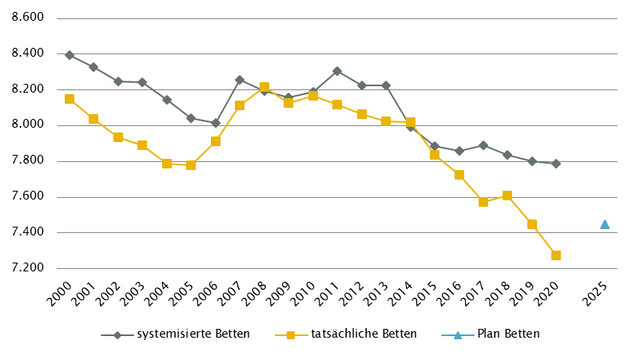
Niederösterreich
 |  |  |  |  |  |  |  |  |  |  | RSG gültig für 2020: RSG 2025 (Teil 1), Beschluss LZK 17. 12. 2018
Farblegende: optionale Angabe |  |  |  |  |  |  | nicht vorgesehen |  |  |  | RSG aktuell per 12/2021: RSG 2025 (Teil 1), Beschluss LZK 17. 12. 2018

Ambulante ärztliche Versorgung
 |  | AM/PV | AN | KIJU | KJC(2) | KJP | CH | NCH(1) | IM | GGH | NEU | PSY | DER | AU | HNO | URO | PCH(2) | PUL | OR | UCH | ORTR | MKG | ZMK(3) | STR | RAD | NUK | PMR | PAT | LAB | SON | gesamt
 | IST ÄAVE 2020
 | ÄAVE spitalsambulant | 4.8 | - | 34.1 | - | 13.7 | 70.5 | - | 138.5 | 53.0 | 12.3 | 24.1 | 16.1 | 23.1 | 13.4 | 16.1 | - | 4.0 | 20.7 | 66.4 | 16.5 | 3.7 | 0.0 | - | - | - | - | - | - | - | 531.0
ÄAVE niedergelassene Ärztinnen/Ärzte gesamt (mit Vertrag) |  | 743.4 | - | 27.9 | - | 8.7 | 30.8 | - | 63.4 | 61.5 | 11.9 | 17.7 | 36.0 | 70.3 | 40.1 | 29.5 | - | 26.7 | 49.1 | 2.0 | 0.0 | 0.0 | 490.9 | - | - | - | - | - | - | - | 1709.8
ÄAVE in selbstständigen Ambulatorien (mit Vertrag) |  | 0.0 | - | 0.0 | - | 0.0 | 0.0 | - | 0.0 | 0.0 | 0.0 | 0.0 | 0.0 | 0.0 | 0.0 | 0.0 | - | 0.0 | 0.0 | 0.0 | 0.0 | 0.0 | 0.0 | - | - | - | - | - | - | - | 0.0
ÄAVE in Kassenambulatorien (kasseneigene selbstständige Ambulatorien) |  | 0.0 | - | 0.0 | - | 0.0 | 0.0 | - | 0.0 | 0.0 | 0.0 | 0.0 | 0.0 | 0.0 | 0.0 | 0.0 | - | 0.0 | 0.0 | 0.0 | 0.0 | 0.0 | 35.3 | - | - | - | - | - | - | - | 35.3
 | ÄAVE insgesamt | 748.1 | - | 62.0 | - | 22.4 | 101.3 | - | 201.9 | 114.5 | 24.2 | 41.8 | 52.1 | 93.4 | 53.5 | 45.6 | - | 30.7 | 69.8 | 68.4 | 16.5 | 3.7 | 526.1 | - | - | - | - | - | - | - | 2276.0
 | davon in PV-Einheiten | n.v.
ÄAVE Wahlärztinnen/-ärzte und in selbstständigen Ambulatorien (ohne Vertrag) |  | 13.4 | - | 12.9 | - | 0.1 | 2.7 | - | 12.7 | 21.7 | 3.4 | 4.3 | 8.7 | 5.8 | 4.3 | 4.3 | - | 0.6 | 6.5 | 1.9 | 0.0 | 0.0 | 28.5 | - | - | - | - | - | - | - | 131.7
 | IST Kassenplanstellen bzw. Vertragsärztinnen/-ärzte
 | ÖGK-Planstellen(4) | 778 | 0 | 43 | 0 | 9 | 29 | 0 | 59 | 65 | 18.5 | 22 | 38 | 58 | 35 | 29 | 0 | 26 | 37 | 2 | - | 0 | 502 | - | - | - | - | - | - | - | 1750.5
 | Vertragsärztinnen/-ärzte von BVAEB oder SVS ohne ÖGK-Vertrag | 9 | 0 | 2 | 0 | 0 | 0 | 0 | 0 | 0 | 0 | 0 | 1 | 2 | 0 | 1 | 0 | 0 | 1 | 0 | 0 | 0 | 14 | 0 | 0 | 0 | 0 | 0 | 0 | 0 | 30
 | PLAN ÄAVE - RSG-Planungsstand für 2020 (RSG 2025)
 | ÄAVE spitalsambulant | 8.5 | n.v. | 43.9 | - | 14.2 | 65.4 | n.v. | 124.0 | 51.8 | 14.5 | 23.1 | 13.6 | 24.1 | 15.4 | 15.6 | - | 3.9 | 17.2 | 94.1 | n.v. | n.v. | 0.0 | 29.4 | n.v. | n.v. | n.v. | n.v. | n.v. | n.v. | 558.6
ÄAVE niedergelassene Ärztinnen/Ärzte und in selbstständigen Ambulatorien (mit Vertrag und kasseneigene) gesamt |  | 842.7 | n.v. | 39.4 | - | 10.0 | 32.4 | n.v. | 68.3 | 62.6 | 29.1 | 27.9 | 39.5 | 71.5 | 40.9 | 31.1 | - | 25.6 | 43.8 | 0.0 | n.v. | n.v. | 500.3 | n.v. | n.v. | n.v. | n.v. | n.v. | n.v. | n.v. | 1865.1
 | ÄAVE insgesamt | 851.2 | n.v. | 83.3 | - | 24.2 | 97.8 | n.v. | 192.2 | 114.4 | 43.6 | 51.1 | 53.1 | 95.6 | 56.3 | 46.8 | - | 29.5 | 61.0 | 94.1 | n.v. | n.v. | 500.3 | 29.4 | n.v. | n.v. | n.v. | n.v. | n.v. | n.v. | 2423.8
 | davon in PV-Einheiten | 55.3
 | PLAN ÄAVE - Planungsstand RSG per 12/2021 (RSG 2025)
 | ÄAVE spitalsambulant | 8.5 | n.v. | 43.9 | - | 14.2 | 65.4 | n.v. | 124.0 | 51.8 | 14.5 | 23.1 | 13.6 | 24.1 | 15.4 | 15.6 | - | 3.9 | 17.2 | 94.1 | n.v. | n.v. | 0.0 | 29.4 | n.v. | n.v. | n.v. | n.v. | n.v. | n.v. | 558.6
ÄAVE niedergelassene Ärztinnen/Ärzte und in selbstständigen Ambulatorien (mit Vertrag und kasseneigene) gesamt |  | 842.7 | n.v. | 39.4 | - | 10.0 | 32.4 | n.v. | 68.3 | 62.6 | 29.1 | 27.9 | 39.5 | 71.5 | 40.9 | 31.1 | - | 25.6 | 43.8 | 0.0 | n.v. | n.v. | 500.3 | n.v. | n.v. | n.v. | n.v. | n.v. | n.v. | n.v. | 1865.1
 | ÄAVE insgesamt | 851.2 | n.v. | 83.3 | - | 24.2 | 97.8 | n.v. | 192.2 | 114.4 | 43.6 | 51.1 | 53.1 | 95.6 | 56.3 | 46.8 | - | 29.5 | 61.0 | 94.1 | n.v. | n.v. | 500.3 | 29.4 | n.v. | n.v. | n.v. | n.v. | n.v. | n.v. | 2423.8
 | davon in PV-Einheiten | 55.3
sofern RSG per 12/2019 Planungsgröße nicht ÄAVE gemäß ÖSG:
Umrechnungsfaktor in ÄAVE-Äquivalente gem. ÖSG |  | - | - | - | - | - | - | - | - | - | - | - | - | - | - | - | - | - | - | - | - | - | - | - | - | - | - | - | - | -
ÄAVE-Äquivalente |  | - | - | - | - | - | - | - | - | - | - | - | - | - | - | - | - | - | - | - | - | - | - | - | - | - | - | - | - | - | 0.0
Anteil PLAN in % spitalsambulant |  | 1.0 | - | 52.7 | - | 58.5 | 66.8 | - | 64.5 | 45.3 | 33.2 | 45.3 | 25.6 | 25.2 | 27.4 | 33.4 | - | 13.2 | 28.1 | 100.0 | - | - | 0.0 | - | - | - | - | - | - | - | 23.0
Anteil PLAN in % niedergelassene Ärztinnen/Ärzte und in selbstständigen Ambulatorien (mit Vertrag und kasseneigene) gesamt |  | 99.0 | - | 47.3 | - | 41.5 | 33.2 | - | 35.5 | 54.7 | 66.8 | 54.7 | 74.4 | 74.8 | 72.6 | 66.6 | - | 86.8 | 71.9 | 0.0 | - | - | 100.0 | - | - | - | - | - | - | - | 77.0
(1) in Regiomed nicht berücksichtigt
(2) zugeordnet zu CH
(3) ZMK inkl. KFO (IST 37,4 ÄAVE und 37 ÖGK-Planstellen KFO) ; SOLL: Die angeführten Planungswerte 2025 enthalten 40 Behandlungsstühle in den eigenen Einrichtungen der SV (inkl. KFO).
(4) besetzte und unbesetzte Planstellen; Stand 31. 12. 2020

Akut-Krankenanstalten - Normalpflege- und Intensivbereiche
alle Akut-KA | GEM/IDB(1) | INT(2) | NEO | KIJU | KJC | KJP(4) | CH(3) | NCH | IM | GGH | NEU | PSY(5) | DER | AU | HNO | URO | PCH | PUL | OR | UCH | ORTR | MKG | NUKT | STR | AGR | RNS | PAL | PSO-E | PSO-KJ | gesamt
IST-Stand systemisierte Betten 2020 | 102 | 337 | 47 | 199 | 0 | 130 | 990 | 82 | 2107 | 587 | 605 | 546 | 69 | 141 | 164 | 232 | 40 | 105 | 372 | 463 | 170 | 15 | 0 | 30 | 0 | 97 | 54 | 100 | 6 | 7790
IST-Stand tatsächliche Betten 2020 | 72 | 343 | 48 | 192 | 0 | 80 | 909 | 81 | 2037 | 569 | 586 | 396 | 66 | 126 | 163 | 231 | 35 | 107 | 344 | 450 | 160 | 15 | 0 | 30 | 0 | 81 | 49 | 100 | 6 | 7276
PLAN-Betten gesamt RSG 2025 (für 2020) | 74 | 320 | 46 | 194 | 0 | 84 | 875 | 76 | 2146 | 489 | 616 | 539 | 59 | 92 | 125 | 211 | 34 | 117 | - | - | 960 | 15 | 0 | 50 | 0 | 96 | 83 | 130 | 16 | 7447
PLAN-Betten gesamt RSG 2025 (per 12/2021) | 74 | 320 | 46 | 194 | 0 | 84 | 875 | 76 | 2146 | 489 | 616 | 539 | 59 | 92 | 125 | 211 | 34 | 117 | - | - | 960 | 15 | 0 | 50 | 0 | 96 | 83 | 130 | 16 | 7447

Fonds-KA (FKA)
IST-Stand systemisierte Betten 2020 | 102 | 337 | 47 | 199 | 0 | 130 | 990 | 82 | 2107 | 587 | 605 | 546 | 69 | 141 | 164 | 232 | 40 | 105 | 372 | 463 | 170 | 15 | 0 | 30 | 0 | 97 | 54 | 100 | 6 | 7790
IST-Stand tatsächliche Betten 2020 | 72 | 343 | 48 | 192 | 0 | 80 | 909 | 81 | 2037 | 569 | 586 | 396 | 66 | 126 | 163 | 231 | 35 | 107 | 344 | 450 | 160 | 15 | 0 | 30 | 0 | 81 | 49 | 100 | 6 | 7276
PLAN-Betten RSG 2025 (für 2020) | 74 | 320 | 46 | 194 | 0 | 84 | 875 | 76 | 2146 | 489 | 616 | 539 | 59 | 92 | 125 | 211 | 34 | 117 | - | - | 960 | 15 | 0 | 50 | 0 | 96 | 83 | 130 | 16 | 7447
PLAN-Betten RSG per 12/2021 (RSG 2025) | 74 | 320 | 46 | 194 | 0 | 84 | 875 | 76 | 2146 | 489 | 616 | 539 | 59 | 92 | 125 | 211 | 34 | 117 | - | - | 960 | 15 | 0 | 50 | 0 | 96 | 83 | 130 | 16 | 7447
 | (1) GEM = ZNA, IDB: in Fonds-KA für IES 19 system. Betten / 9 tatsächl. Betten , exkl. 8 system. / 8 tatsächl. Inquisitenbetten
 | (2) INT umfasst alle INT-E und INT-KJ exkl. NEO
 | (3) inkl. HCH, TCH, GCH
 | (4) KJP (IST): in der Anzahl systemisierter Betten sind noch 50 Betten des halbstationären Bereiches enthalten die in der Anzahl der tatsächlichen Betten nicht mehr enthalten sind, da sie bereits zu ambBP umgewidmet wurden.
 | (5) PSY (IST): exkl. 145 systemisierte und 141 tatsächliche Betten für Abhängigkeitserkrankungen und Forensik sowie exkl. Langzeitbereich 15 tatsächliche Betten
 | PSY (IST): in der Anzahl systemisierter Betten sind noch 125 Betten des halbstationären Bereiches enthalten die in der Anzahl der tatsächlichen Betten nicht mehr enthalten sind, da sie bereits zu ambBP umgewidmet wurden.
 | PSY (PLAN 2025): Inkl. 60 Planbetten für Abhängigkeitserkrankungen; keine Planbetten für PSY-Langzeitversorgung enthalten

RFZ/Versorgungsstufen/ÜRVP/Spezialzentren/Module(1) |  |  |  |  |  |  |  |  |  |  |  | ÜRVP(2) |  |  |  |  |  |  |  |  |  |  | Module in NEU
 | TCH | GCH | KAR | ONK | BRZ | NUKT | NEP | GH | KIJU(3) | TR | NEU-SZ | NCHa | ZMG | TXC | HCH | KHZ | KJONK | BRA | KBRA | SZT | KSZT | HKLE | SU | ANB/B | ANB/C
Anzahl gesamt | Leistungsstandorte
IST-Stand Leistungsstandorte Z/SZ/EZ 2020 | 1 | 2 | 1 | 2 |  |  |  |  | - |  |  | 2 | 0 | 0 | 1 | 0 | 0 | 0 | 0 | 0 | 0 | 0
IST-Stand Leistungsstandorte S 2020 |  | 5 | 4 | 6 |  |  | 4 |  | -
IST-Stand Leistungsstandorte A/G/L 2020 |  |  |  | 7 |  |  |  |  | -
IST-Stand Leistungsstandorte Module 2020 |  |  |  |  |  |  |  |  |  |  |  |  |  |  |  |  |  |  |  |  |  |  | 7 | 9 | 5
Leistungsst. Z/SZ/EZ PLAN (RSG für 2020) | 1 | 2 | 1 | 3 | 0 | 0 | 0 | 0 | - | 2 | 0 | 2 | 0 | 0 | 1 | 0 | 0 | 0 | 0 | 0 | 0 | 0
Leistungsstandorte S PLAN (RSG für 2020) |  | 4 | 4 | 5 |  |  | 4 | 7 | - | 5
Leistungsstandorte A/G/L PLAN (RSG für 2020) |  | - | - | 8 |  |  |  | - | - | -
Leistungsstandorte Module PLAN (RSG für 2020) |  |  |  |  |  |  |  |  |  |  |  |  |  |  |  |  |  |  |  |  |  |  | - | - | -
Leistungsst. Z/SZ/EZ PLAN (RSG per 12/2021) | 1 | 2 | 1 | 3 | 0 | 0 | 0 | 0 | - | 2 | 0 | 2 | 0 | 0 | 1 | 0 | 0 | 0 | 0 | 0 | 0 | 0
Leistungsstandorte S PLAN (RSG per 12/2021) |  | 4 | 4 | 5 |  |  | 4 | 7 | - | 5
Leistungsst. A/G/L PLAN (RSG per 12/2021) |  | - | - | 8 |  |  |  | - | - | -
Leistungsst. Module PLAN (RSG per 12/2021) |  |  |  |  |  |  |  |  |  |  |  |  |  |  |  |  |  |  |  |  |  |  | - | - | -
Betten gesamt (sofern in eigener Struktur): | Betten
IST-Stand Betten(4) Z/SZ/EZ 2020
IST-Stand Betten(4) Module 2020 |  |  |  |  |  |  |  |  |  |  |  |  |  |  |  |  |  |  |  |  |  |  | 40 | 74 | 207
PLAN-Betten Z (RSG für 2020) |  |  |  |  |  |  |  |  |  |  |  |  |  |  |  |  |  | - | - | - | - | -
PLAN-Betten Module (RSG für 2020) |  |  |  |  |  |  |  |  |  |  |  |  |  |  |  |  |  |  |  |  |  |  | 46 | 81 | 200
PLAN-Betten Z (RSG per 12/2021) |  |  |  |  |  |  |  |  |  |  |  |  |  |  |  |  |  | - | - | - | - | -
PLAN-Betten Module (RSG per 12/2021) |  |  |  |  |  |  |  |  |  |  |  |  |  |  |  |  |  |  |  |  |  |  | 46 | 81 | 200
(1) Leistungsstandorte Z und Module sowie Betten gemäß ÜRVP und Module verbindlich einzutragen
(2) Referenzierung auf Verordnung zum ÖSG bez. der zu versorgenden VR
(3) KIJU keine abgestufte Planung ausgewiesen
(4) IST-Stand = tatsächliche Betten

Großgeräte exkl. Funktionsgeräte(1) |  |  |  |  |  |  |  |  |  |  |  |  |  | Dialyse-Einheiten
 | CT 2 |  | MR 3, 4 |  | ECT 5 |  | STR 6 |  | COR |  | PET |  |  |  |  |  |  |  | Plätze
IST 2020/GGP | IST | GGP | IST | GGP | IST | GGP | IST | GGP | IST | GGP | IST | GGP |  |  |  |  |  |  | IST 2020 | PLAN f.2020 | PLAN 12/21
Akut KA gesamt | 24 | 24 | 12 | 13 | 6 | 7 | 6 | 9 | 7 | 7 | 2 | 2 |  | Akut KA gesamt |  |  |  |  | 125 | 139 | 139
Extramuraler Bereich | 17 | 15 | 23 | 14 | 4 | 5 | 1 | 1 | 0 | 0 | 0 | 0 |  | im extramuralen Bereich gesamt |  |  |  |  | 0 | 0 | 0
GG IST 2020/GGP gesamt | 41 | 39 | 35 | 27 | 10 | 12 | 7 | 10 | 7 | 7 | 2 | 2 |  | DIA IST 2020/PLAN gesamt |  |  |  |  | 125 | 139 | 139
(1) zusätzliche Funktionsgeräte: 3 CT
(2) CT im extram. Bereich: exkl. 2 Kooperationen mit Akut-KA (LK Mostviertel Waidhofen/Ybbs, K354; Waldviertelklinikum Horn, K377)
(3) MR im extram Bereich: exkl. 2 Kooperationen mit Akut-KA (LK Mostviertel Amstetten, K303; Waldviertelklinikum Horn, K377)
(4) MR, GG insgesamt: ergänzend 1 MR mit einer Feldstärke < 1 Tesla eingerichtet (extramuraler Standort, Baden)
(5) ECT im extram. Bereich: inkl. 1 Kooperationen mit Akut-KA (LK Weinviertel Mistelbach, K335)
(6) STR, extram. Bereich: "MedAustron" als Einrichtung gesamhthaft abgebildet, keine differenzierte Darstellung nach (Funktions-)Geräten

Anzahl der Betten in Fonds-KA gemäß KA-Statistik (BMSGPK) im Vergleich zu PLAN-Betten 2025 |  |  |  |  |  |  |  |  |  | Anzahl der Betten in Rehazentren gemäß KA-Statistik (BMSGPK) im Vergleich zu PLAN-Betten 2025 (ÖSG VO 2020)
Niederösterreich |  |  |  |  |  |  |  |  |  | Versorgungszone Ost

OÖ
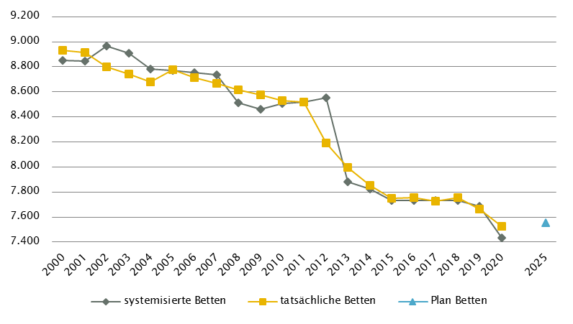
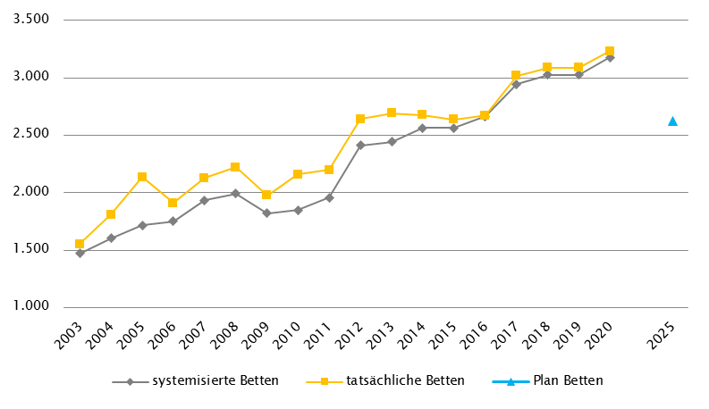
Oberösterreich
 |  |  |  |  |  |  |  |  |  |  | RSG gültig für 2020: RSG 2025, Beschluss LZK 15. 11. 2019 (VO 7. 7. 2020)
Farblegende: optionale Angabe |  |  |  |  |  |  | nicht vorgesehen |  |  |  | RSG aktuell per 12/2021: RSG 2025, Beschluss LZK 15. 11. 2019 (VO 7. 7. 2020)

Ambulante ärztliche Versorgung
 |  | AM/PV | AN | KIJU | KJC(2) | KJP | CH | NCH(1) | IM | GGH | NEU | PSY | DER | AU | HNO | URO | PCH(2) | PUL | OR | UCH | ORTR | MKG | ZMK(3) | STR(1) | RAD(1) | NUK(1) | PMR(1) | PAT(1) | LAB(1) | SON | gesamt
 | IST ÄAVE 2020
 | ÄAVE spitalsambulant | 15.1 | - | 33.6 | - | 3.9 | 51.9 | - | 106.0 | 45.4 | 33.3 | 32.3 | 16.8 | 40.7 | 18.3 | 21.5 | - | 10.3 | 26.5 | 84.3 | 4.9 | 9.9 | 0.0 | - | - | - | - | - | - | - | 554.8
ÄAVE niedergelassene Ärztinnen/Ärzte gesamt (mit Vertrag) |  | 651.3 | - | 36.5 | - | 4.6 | 12.1 | - | 36.2 | 65.5 | 17.1 | 18.5 | 33.0 | 56.7 | 33.5 | 23.8 | - | 23.2 | 29.1 | 5.1 | 0.0 | 0.0 | 446.7 | - | - | - | - | - | - | - | 1493.0
ÄAVE in selbstständigen Ambulatorien (mit Vertrag) |  | 0.9 | - | 0.0 | - | 0.0 | 0.0 | - | 1.0 | 0.0 | 0.0 | 0.0 | 0.0 | 0.0 | 0.0 | 0.0 | - | 0.0 | 0.0 | 0.0 | 0.0 | 0.0 | 0.0 | - | - | - | - | - | - | - | 1.9
ÄAVE in Kassenambulatorien (kasseneigene selbstständige Ambulatorien) |  | 1.5 | - | 0.0 | - | 0.0 | 0.0 | - | 0.0 | 0.0 | 0.0 | 1.0 | 0.0 | 0.0 | 0.0 | 0.0 | - | 0.0 | 0.0 | 0.0 | 0.0 | 0.0 | 92.4 | - | - | - | - | - | - | - | 94.9
 | ÄAVE insgesamt | 668.8 | - | 70.1 | - | 8.5 | 64.0 | - | 143.2 | 111.0 | 50.4 | 51.8 | 49.9 | 97.4 | 51.8 | 45.3 | - | 33.5 | 55.6 | 89.4 | 4.9 | 9.9 | 539.1 | - | - | - | - | - | - | - | 2144.6
 | davon in PV-Einheiten | n.v.
ÄAVE Wahlärztinnen/-ärzte und in selbstständigen Ambulatorien (ohne Vertrag) |  | 18.1 | - | 4.7 | - | 0.3 | 2.8 | - | 8.5 | 20.5 | 2.2 | 4.8 | 6.1 | 7.2 | 2.6 | 1.6 | - | 0.2 | 4.0 | 2.5 | 0.0 | 0.2 | 27.5 | - | - | - | - | - | - | - | 113.6
 | IST Kassenplanstellen bzw. Vertragsärztinnen/-ärzte
 | ÖGK-Planstellen(5) | 674.6 | 0 | 38.5 | 0 | 5.0 | 12.7 | 0 | 42.7 | 71.0 | 21.5 | 23.2 | 34.5 | 59.2 | 34.5 | 24.0 | 0 | 23.8 | 30.6 | 5.0 | - | 0 | 413.0 | - | - | - | - | - | - | - | 1513.8
 | Vertragsärztinnen/-ärzte von BVAEB oder SVS ohne ÖGK-Vertrag | 3 | 0 | 0 | 0 | 0 | 1 | 0 | 2 | 2 | 1 | 0 | 0 | 1 | 0 | 0 | 0 | 1 | 0 | 0 | 0 | 0 | 5 | 0 | 0 | 0 | 0 | 0 | 0 | 0 | 16
 | RSG-Planungsstand für 2020 - PLAN ÄAVE 2020(4)
 | ÄAVE spitalsambulant | 21.4 | n.v. | 41.5 | n.v. | 3.7 | 47.2 | n.v. | 82.9 | 43.4 | 26.3 | 14.2 | 15.5 | 28.6 | 15.2 | 20.2 | n.v. | 4.6 | 23.9 | 86.2 | 0.0 | 9.7 | 0.0 | n.v. | n.v. | n.v. | n.v. | n.v. | n.v. | n.v. | 484.6
ÄAVE niedergelassene Ärztinnen/Ärzte und in selbstständigen Ambulatorien (mit Vertrag und kasseneigene) gesamt |  | 742.8 | n.v. | 46.2 | n.v. | 5.3 | 11.9 | n.v. | 46.5 | 70.8 | 18.3 | 19.1 | 39.7 | 61.8 | 37.0 | 24.9 | n.v. | 24.7 | 30.0 | 5.7 | 0.0 | 0.0 | 536.6 | n.v. | n.v. | n.v. | n.v. | n.v. | n.v. | n.v. | 1721.3
 | ÄAVE insgesamt | 764.2 | n.v. | 87.7 | n.v. | 9.1 | 59.1 | n.v. | 129.4 | 114.2 | 44.5 | 33.3 | 55.2 | 90.4 | 52.1 | 45.2 | n.v. | 29.3 | 53.9 | 91.9 | 0.0 | 9.7 | 536.6 | n.v. | n.v. | n.v. | n.v. | n.v. | n.v. | n.v. | 2205.9
 | davon in PV-Einheiten | 21.5
 | Planungsstand 12/2021 - PLAN ÄAVE 2020(4)
 | ÄAVE spitalsambulant | 21.4 | n.v. | 41.5 | n.v. | 3.7 | 47.2 | n.v. | 82.9 | 43.4 | 26.3 | 14.2 | 15.5 | 28.6 | 15.2 | 20.2 | n.v. | 4.6 | 23.9 | 86.2 | 0.0 | 9.7 | 0.0 | n.v. | n.v. | n.v. | n.v. | n.v. | n.v. | n.v. | 484.6
ÄAVE niedergelassene Ärztinnen/Ärzte und in selbstständigen Ambulatorien (mit Vertrag und kasseneigene) gesamt |  | 742.8 | n.v. | 46.2 | n.v. | 5.3 | 11.9 | n.v. | 46.5 | 70.8 | 18.3 | 19.1 | 39.7 | 61.8 | 37.0 | 24.9 | n.v. | 24.7 | 30.0 | 5.7 | 0.0 | 0.0 | 536.6 | n.v. | n.v. | n.v. | n.v. | n.v. | n.v. | n.v. | 1721.3
 | ÄAVE insgesamt | 764.2 | n.v. | 87.7 | n.v. | 9.1 | 59.1 | n.v. | 129.4 | 114.2 | 44.5 | 33.3 | 55.2 | 90.4 | 52.1 | 45.2 | n.v. | 29.3 | 53.9 | 91.9 | 0.0 | 9.7 | 536.6 | n.v. | n.v. | n.v. | n.v. | n.v. | n.v. | n.v. | 2205.9
 | davon in PV-Einheiten | 21.5
sofern RSG per 12/2020 Planungsgröße nicht ÄAVE gemäß ÖSG:
Umrechnungsfaktor in ÄAVE-Äquivalente gem. ÖSG |  | - | - | - | - | - | - | - | - | - | - | - | - | - | - | - | - | - | - | - | - | - | - | - | - | - | - | - | - | -
ÄAVE-Äquivalente |  | - | - | - | - | - | - | - | - | - | - | - | - | - | - | - | - | - | - | - | - | - | - | - | - | - | - | - | - | - | -
Anteil PLAN in % spitalsambulant |  | 2.8 | - | 47.3 | - | 41.1 | 79.8 | - | 64.1 | 38.0 | 58.9 | 42.5 | 28.1 | 31.7 | 29.1 | 44.8 | - | 15.8 | 44.3 | 93.8 | - | 100.0 | 0.0 | - | - | - | - | - | - | - | 22.0
Anteil PLAN in % niedergelassene Ärztinnen/Ärzte und in selbstständigen Ambulatorien (mit Vertrag und kasseneigene) gesamt |  | 97.2 | - | 52.7 | - | 58.9 | 20.2 | - | 35.9 | 62.0 | 41.1 | 57.5 | 71.9 | 68.3 | 70.9 | 55.2 | - | 84.2 | 55.7 | 6.2 | - | 0.0 | 100.0 | - | - | - | - | - | - | - | 78.0
(1) in Regiomed nicht berücksichtigt
(2) zugeordnet zu CH
(3) inkl. KFO
(4) PLAN ÄAVE 2020 - in aktueller Version RSG 2025 noch keine Plan-ÄAVE 2025 möglich, da Stellenplan noch nicht so weit fixiert
(5) besetzte und unbesetzte Planstellen; Stand 31. 12. 2020

Akut-Krankenanstalten - Normalpflege- und Intensivbereiche
alle Akut-KA | GEM/IDB(1) | INT(2) | NEO | KIJU | KJC | KJP | CH(3) | NCH | IM | GGH | NEU | PSY(4) | DER | AU | HNO | URO | PCH | PUL | OR(5) | UCH(5) | ORTR(5) | MKG | NUKT | STR | AGR | RNS | PAL | PSO-E | PSO-KJ | gesamt
IST-Stand systemisierte Betten 2020 | 184 | 321 | 62 | 221 | 37 | 54 | 898 | 87 | 1808 | 436 | 440 | 560 | 94 | 111 | 160 | 246 | 24 | 233 | 351 | 461 | 198 | 30 | 4 | 46 | 430 | 44 | 80 | 54 | 33 | 7707
IST-Stand tatsächliche Betten 2020 | 173 | 326 | 62 | 231 | 37 | 54 | 948 | 90 | 1886 | 467 | 430 | 533 | 95 | 115 | 176 | 235 | 24 | 286 | 354 | 463 | 200 | 28 | 3 | 37 | 354 | 37 | 78 | 47 | 30 | 7799
PLAN-Betten gesamt RSG 2025 (für 2020) | 240 | 312 | 64 | 214 | 37 | 63 | 888 | 87 | 1762 | 436 | 440 | 555 | 94 | 112 | 161 | 246 | 40 | 232 | 0 | 0 | 1033 | 31 | 4 | 46 | 446 | 89 | 96 | 54 | 43 | 7825
PLAN-Betten gesamt RSG 2025 (per 12/2021) | 240 | 312 | 64 | 214 | 37 | 63 | 888 | 87 | 1762 | 436 | 440 | 555 | 94 | 112 | 161 | 246 | 40 | 232 | 0 | 0 | 1033 | 31 | 4 | 46 | 446 | 89 | 96 | 54 | 43 | 7825

Fonds-KA (FKA)*
IST-Stand systemisierte Betten 2020 | 65 | 306 | 62 | 221 | 37 | 54 | 898 | 87 | 1808 | 436 | 440 | 560 | 94 | 111 | 160 | 246 | 24 | 233 | 351 | 461 | 60 | 30 | 4 | 46 | 430 | 44 | 80 | 54 | 33 | 7435
IST-Stand tatsächliche Betten 2020 | 54 | 311 | 62 | 231 | 37 | 54 | 948 | 90 | 1886 | 467 | 430 | 533 | 95 | 115 | 176 | 235 | 24 | 286 | 354 | 463 | 62 | 28 | 3 | 37 | 354 | 37 | 78 | 47 | 30 | 7527
PLAN-Betten RSG 2025 (für 2020) | 121 | 312 | 64 | 214 | 37 | 63 | 888 | 87 | 1762 | 436 | 440 | 555 | 94 | 112 | 161 | 246 | 40 | 232 | 0 | 0 | 880 | 31 | 4 | 46 | 446 | 89 | 96 | 54 | 43 | 7553
PLAN-Betten RSG 2025 (per 12/2021) | 121 | 312 | 64 | 214 | 37 | 63 | 888 | 87 | 1762 | 436 | 440 | 555 | 94 | 112 | 161 | 246 | 40 | 232 | 0 | 0 | 880 | 31 | 4 | 46 | 446 | 89 | 96 | 54 | 43 | 7553
*) zzgl. UKH: IST-Betten 2020: 153 = PLAN-Betten | (1) GEM = ZNA und Inquisitenbetten
 | (2) INT umfasst alle INT-E und INT-KJ exkl. NEO
 | (3) inkl. HCH, TCH, GCH, TXC
 | (4) PSY: exkl. 0 systemisierte und 92 tatsächliche Betten für Abhängigkeitserkrankungen und Forensik
 | (5) OR/UC/ORTR gemeinsam geplant

RFZ/Versorgungsstufen/ÜRVP/Spezialzentren/Module(1) |  |  |  |  |  |  |  |  |  |  |  | ÜRVP(2) |  |  |  |  |  |  |  |  |  |  | Module in NEU
 | TCH | GCH | KAR | ONK(5) | BRZ | NUKT | NEP | GH | KIJU | TR | NEU-SZ(6) | NCHa | ZMG | TXC | HCH | KHZ | KJONK | BRA | KBRA | SZT(3) | KSZT | HKLE | SU | ANB/B | ANB/C
Anzahl gesamt | Leistungsstandorte
IST-Stand Leistungsstandorte Z/SZ/EZ 2020 | 4 | 7 | 2 | 1 |  | 1 | 1 |  | 1 |  |  | 1 | 1 | 1 (NTX) | 2 | 1 | 1 | - | - | 1 | - | -
IST-Stand Leistungsstandorte S 2020 |  | 3 | 1 | 4 |  |  |  |  | 6
IST-Stand Leistungsstandorte A/G/L 2020 |  |  |  | 9 |  |  |  |  | 4
IST-Stand Leistungsstandorte Module 2020 |  |  |  |  |  |  |  |  |  |  |  |  |  |  |  |  |  |  |  |  |  |  | 7 | 7 | 2
Leistungsst. Z/SZ/EZ PLAN (RSG für 2020) | 3 | 6 | 2 | 1 | 7 | 1 | 1 | 1 | 1 | n.e. | 4 | 1 | 1 | 1 | 2 | 1 | 1 | - | - | 2 | 1 | -
Leistungsstandorte S PLAN (RSG für 2020) |  | 1 | 1 | 4 |  |  | n.e. | 6 | 6 | n.e.
Leistungsstandorte A/G/L PLAN (RSG für 2020) |  | - | - | 7 |  |  |  | - | 3 | -
Leistungsstandorte Module PLAN (RSG für 2020) |  |  |  |  |  |  |  |  |  |  |  |  |  |  |  |  |  |  |  |  |  |  | 7 | 7 | 2
Leistungsst. Z/SZ/EZ PLAN (RSG per 12/2021) | 3 | 6 | 2 | 1 | 7 | 1 | 1 | 1 | 1 | n.e. | 4 | 1 | 1 | 1 | 2 | 1 | 1 | - | - | 2 | 1 | -
Leistungsstandorte S PLAN (RSG per 12/2021) |  | 1 | 1 | 4 |  |  | n.e. | 6 | 6 | n.e.
Leistungsst. A/G/L PLAN (RSG per 12/2021) |  | - | - | 7 |  |  |  | - | 3 | -
Leistungsst. Module PLAN (RSG per 12/2021) |  |  |  |  |  |  |  |  |  |  |  |  |  |  |  |  |  |  |  |  |  |  | 7 | 7 | 2
Betten gesamt (sofern in eigener Struktur): | Betten
IST-Stand Betten(4) Z/SZ/EZ 2020
IST-Stand Betten(4) Module 2020 |  |  |  |  |  |  |  |  |  |  |  |  |  |  |  |  |  |  |  |  |  |  | 41 | 43 | 21
PLAN-Betten Z (RSG für 2020) |  |  |  |  |  |  |  |  |  |  |  |  |  |  |  |  |  | - | - | - | - | -
PLAN-Betten Module (RSG für 2020) |  |  |  |  |  |  |  |  |  |  |  |  |  |  |  |  |  |  |  |  |  |  | 40 | 43 | 26
PLAN-Betten Z (RSG per 12/2021) |  |  |  |  |  |  |  |  |  |  |  |  |  |  |  |  |  | - | - | - | - | -
PLAN-Betten Module (RSG per 12/2021) |  |  |  |  |  |  |  |  |  |  |  |  |  |  |  |  |  |  |  |  |  |  | 40 | 43 | 26
(1) Leistungsstandorte Z und Module sowie Betten gemäß ÜRVP und Module verbindlich einzutragen
(2) Referenzierung auf Verordnung zum ÖSG bez. der zu versorgenden VR
(3) SZT Plan 2025: davon 1 eingeschränkt auf autologe SZT
(4) IST-Stand = tatsächliche Betten
(5) ONK - das KH der Barmherzigen Schwestern Linz, das KH der Elisabethinen Linz sowie das Kepler Universitätsklinikum arbeiten im Verbund als Referenzzentrum (mit 4 Standorten) für ONK zusammen: dem KH der Barmherzigen Schwestern Linz kommt dabei die Rolle des Leitspitals zu
(6) NEU-SZ Plan 2025: 4 Zentren am Kepler Universitätsklinikum; Standort Neuromed Campus
Großgeräte exkl. Funktionsgeräte(1) |  |  |  |  |  |  |  |  |  |  |  |  |  | Dialyse-Einheiten
 | CT 2 |  | MR 2, 3, 4, 5 |  | ECT 6 |  | STR |  | COR 6 |  | PET 7, 8 |  |  |  |  |  |  |  | Plätze
IST 2020/GGP | IST | GGP | IST | GGP | IST | GGP | IST | GGP | IST | GGP | IST | GGP |  |  |  |  |  |  | IST 2020 | PLAN f.2020 | PLAN 12/21
Akut KA gesamt (inkl. RZ) | 23 | 23 | 15 | 15 | 19 | 19 | 7 | 7 | 7 | 7 | 4 | 5 |  | Akut KA gesamt |  |  |  |  | 164 | 174 | 174
Extramuraler Bereich | 11 | 9 | 9 | 8 | 1 | 0 | 0 | 0 | 0 | 0 | 0 | 0 |  | im extramuralen Bereich gesamt |  |  |  |  | 6 | 6 | 6
GG IST 2020/GGP gesamt | 34 | 32 | 24 | 23 | 20 | 19 | 7 | 7 | 7 | 7 | 4 | 5 |  | DIA IST 2020/PLAN gesamt |  |  |  |  | 170 | 180 | 180
(1) zusätzliche Funktionsgeräte: 3 CT, 1 MR, 1 STR, 1 COR
(2) CT, MR im extram. Bereich: inklusive 1 Kooperation mit einer Akut-KA (Ried im Innkr BSRV KH, K427)
(3) MR im intram. Bereich: exklusive 2 Koop. zwischen intra- und extramuralen Betreiber; Gerätestandorte jeweils extramural (Braunau und Gmunden).
(4) MR im extram. Bereich, Standort Wels: eingeschränkt auf die Versorgung von klaustrophobischen und übergewichtigen Patient/inn/en.
(5) MR, GG insgesamt: ergänzend 1 MR mit einer Feldstärke < 1 Tesla eingerichtet (extramuraler Standort, Bez. Vöcklabruck)
(6) Ein ECT sowie eine COR (DSA/COR-Kombinationsgerät) mit Rehabilitationszentrum als Standort in Rubrik "Akut KA gesamt" gezählt
(7) PET in Kooperation zwischen K470.1 KUK Linz, MC IIII 1 und K419 Ordensklinikum Linz Elisabethinen; Gerätestandort K470.1
(8) PET in Kooperation zwischen K434.1 Wels-Grieskirchen KL, Standort Wels und K427 Ried/Innkreis BSRV KH; Gerätestandort K434.1

Anzahl der Betten in Fonds-KA gemäß KA-Statistik (BMSGPK) im Vergleich zu PLAN-Betten 2025 |  |  |  |  |  |  |  |  |  | Anzahl der Betten in Rehazentren gemäß KA-Statistik (BMSGPK) im Vergleich zu PLAN-Betten 2025 (ÖSG VO 2020)
Oberösterreich |  |  |  |  |  |  |  |  |  | Versorgungszone Nord

Salzburg
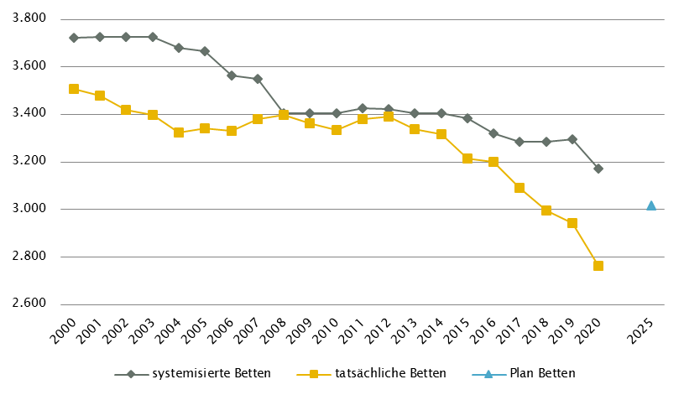
Salzburg
 |  |  |  |  |  |  |  |  |  |  | Gültig für 2020: RSG 2025, RSG Verordnung vom 25. 2. 2020
Farblegende: optionale Angabe |  |  |  |  |  |  | nicht vorgesehen |  |  |  | RSG aktuell per 12/2021: RSG 2025, RSG Verordnung vom 25. 2. 2020

Ambulante ärztliche Versorgung
 |  | AM/PV | AN | KIJU | KJC(2) | KJP | CH | NCH(1) | IM | GGH | NEU | PSY | DER | AU | HNO | URO | PCH(2) | PUL | OR | UCH | ORTR | MKG | ZMK(3) | STR | RAD | NUK | PMR | PAT | LAB | SON | gesamt
 | IST ÄAVE 2020
 | ÄAVE spitalsambulant | 0.0 | - | 21.2 | - | 2.2 | 22.8 | - | 61.6 | 26.4 | 10.7 | 13.3 | 12.6 | 17.6 | 12.6 | 6.0 | - | 7.8 | 1.8 | 20.7 | 43.3 | 8.6 | 0.0 | - | - | - | - | - | - | - | 289.3
ÄAVE niedergelassene Ärztinnen/Ärzte gesamt (mit Vertrag) |  | 246.4 | - | 18.4 | - | 1.9 | 8.3 | - | 25.4 | 25.6 | 7.9 | 8.0 | 17.7 | 22.9 | 12.8 | 15.1 | - | 8.4 | 12.8 | 0.0 | 0.0 | 0.0 | 162.5 | - | - | - | - | - | - | - | 594.0
ÄAVE in selbstständigen Ambulatorien (mit Vertrag) |  | 0.0 | - | 0.0 | - | 0.0 | 0.0 | - | 0.0 | 0.0 | 0.0 | 0.0 | 0.0 | 0.0 | 0.0 | 0.0 | - | 0.0 | 0.0 | 0.0 | 0.0 | 0.0 | 1.0 | - | - | - | - | - | - | - | 1.0
ÄAVE in Kassenambulatorien (kasseneigene selbstständige Ambulatorien) |  | 0.0 | - | 0.0 | - | 0.0 | 0.0 | - | 0.0 | 0.0 | 0.0 | 0.0 | 0.0 | 0.0 | 0.0 | 0.0 | - | 0.0 | 0.0 | 0.0 | 0.0 | 0.0 | 21.3 | - | - | - | - | - | - | - | 21.3
 | ÄAVE insgesamt | 246.4 | - | 39.6 | - | 4.1 | 31.2 | - | 86.9 | 52.0 | 18.6 | 21.3 | 30.3 | 40.6 | 25.4 | 21.1 | - | 16.2 | 14.5 | 20.7 | 43.3 | 8.6 | 184.8 | - | - | - | - | - | - | - | 905.5
 | davon in PV-Einheiten | n.v.
ÄAVE Wahlärztinnen/-ärzte und in selbstständigen Ambulatorien (ohne Vertrag) |  | 4.5 | - | 2.2 | - | 0.1 | 1.9 | - | 4.8 | 10.0 | 1.1 | 9.4 | 2.7 | 3.8 | 0.8 | 0.5 | - | 0.5 | 1.4 | 1.0 | 0.0 | 0.1 | 67.1 | - | - | - | - | - | - | - | 111.9
 | IST Kassenplanstellen bzw. Vertragsärztinnen/-ärzte
 | ÖGK-Planstellen(4) | 242.5 | 0 | 20 | 0 | 2 | 9 | 1 | 25 | 27 | 9 | 16.00 | 18 | 27 | 14 | 12 | 0 | 11 | 12 | 0 | - | 0 | 183 | - | - | - | 6 | - | - | - | 634.5
 | Vertragsärztinnen/-ärzte von BVAEB oder SVS ohne ÖGK-Vertrag | 2 | 0 | 2 | 0 | 0 | 6 | 0 | 9 | 2 | 1 | 2 | 4 | 4 | 2 | 2 | 1 | 1 | 0 | 1 | 0 | 0 | 12 | 0 | 0 | 0 | 0 | 0 | 0 | 0 | 51
 | PLAN SVE - Planungsstand RSG für 2020 (RSG 2025)
 | SVE spitalsambulant | 2.5 | n.v. | 2.5 | 5.0 | 1.0 | 21.0 | 1.5 | 19.5 | 7.5 | 4.5 | 8.0 | 3.5 | 8.5 | 6.5 | 2.0 | 2.0 | 1.0 | 3.0 | 40.0 | n.v. | 8.0 | 0.0 | 7.5 | n.v. | n.v. | 0.0 | n.v. | n.v. | n.v. | 155.0
SVE niedergelassene Ärztinnen/Ärzte und in selbstständigen Ambulatorien (mit Vertrag und kasseneigene) gesamt |  | 262.5 | n.v. | 19.5 | 0.0 | 3.5 | 9.5 | 1.0 | 30.5 | 26.5 | 7.5 | 18.5 | 17.0 | 28.0 | 15.0 | 13.5 | 0.0 | 9.5 | 11.5 | 0.0 | n.v. | 0.0 | 185.5 | 0.0 | n.v. | n.v. | 6.0 | n.v. | n.v. | n.v. | 665.0
 | SVE insgesamt | 265.0 | n.v. | 22.0 | 5.0 | 4.5 | 30.5 | 2.5 | 50.0 | 34.0 | 12.0 | 26.5 | 20.5 | 36.5 | 21.5 | 15.5 | 2.0 | 10.5 | 14.5 | 40.0 | n.v. | 8.0 | 185.5 | 7.5 | n.v. | n.v. | 6.0 | n.v. | n.v. | n.v. | 820.0
 | davon in PV-Einheiten | 25.0
 | PLAN SVE - Planungsstand RSG per 12/2021 (RSG 2025)
 | SVE spitalsambulant | 2.5 | n.v. | 2.5 | 5.0 | 1.0 | 21.0 | 1.5 | 19.5 | 7.5 | 4.5 | 8.0 | 3.5 | 8.5 | 6.5 | 2.0 | 2.0 | 1.0 | 3.0 | 40.0 | n.v. | 8.0 | 0.0 | 7.5 | n.v. | n.v. | 0.0 | n.v. | n.v. | n.v. | 155.0
SVE niedergelassene Ärztinnen/Ärzte und in selbstständigen Ambulatorien (mit Vertrag und kasseneigene) gesamt |  | 262.5 | n.v. | 19.5 | 0.0 | 3.5 | 9.5 | 1.0 | 30.5 | 26.5 | 7.5 | 18.5 | 17.0 | 28.0 | 15.0 | 13.5 | 0.0 | 9.5 | 11.5 | 0.0 | n.v. | 0.0 | 185.5 | 0.0 | n.v. | n.v. | 6.0 | n.v. | n.v. | n.v. | 665.0
 | SVE insgesamt | 265.0 | n.v. | 22.0 | 5.0 | 4.5 | 30.5 | 2.5 | 50.0 | 34.0 | 12.0 | 26.5 | 20.5 | 36.5 | 21.5 | 15.5 | 2.0 | 10.5 | 14.5 | 40.0 | n.v. | 8.0 | 185.5 | 7.5 | n.v. | n.v. | 6.0 | n.v. | n.v. | n.v. | 820.0
 | davon in PV-Einheiten | 25.0
sofern RSG per 12/2020 Planungsgröße nicht ÄAVE gemäß ÖSG:
Umrechnungsfaktor in ÄAVE-Äquivalente gem. ÖSG |  | 0.96 | - | 1.72 | - | 0.64 | 1.03 | - | 1.64 | 1.18 | 1.04 | 0.62 | 1.22 | 1.11 | 1.30 | 1.45 | - | 0.99 | 1.39 | 1.11 | - | - | 1.12 | - | n.v. | n.v. | n.v. | n.v. | n.v. | n.v.
ÄAVE-Äquivalente |  | 254.8 | - | 37.9 | - | 2.9 | 31.4 | - | 82.0 | 40.0 | 12.5 | 16.5 | 25.0 | 40.6 | 27.9 | 22.5 | - | 10.4 | 20.1 | 44.4 | - | - | 208.4 | - | n.v. | n.v. | n.v. | n.v. | n.v. | n.v. | 877.3
Anteil PLAN in % spitalsambulant |  | 0.9 | - | 11.4 | 100.0 | 22.2 | 68.9 | 60.0 | 39.0 | 22.1 | 37.5 | 30.2 | 17.1 | 23.3 | 30.2 | 12.9 | 100.0 | 9.5 | 20.7 | 100.0 | - | 100.0 | 0.0 | 100.0 | - | - | 0.0 | - | - | - | 18.9
Anteil PLAN in % niedergelassene Ärztinnen/Ärzte und in selbstständigen Ambulatorien (mit Vertrag und kasseneigene) gesamt |  | 99.1 | - | 88.6 | 0.0 | 77.8 | 31.1 | 40.0 | 61.0 | 77.9 | 62.5 | 69.8 | 82.9 | 76.7 | 69.8 | 87.1 | 0.0 | 90.5 | 79.3 | 0.0 | - | 0.0 | 100.0 | 0.0 | - | - | 100.0 | - | - | - | 81.1
(1) in Regiomed nicht berücksichtigt
(2) zugeordnet zu CH
(3) inkl. KFO
(4) besetzte und unbesetzte Planstellen; Stand 31. 12. 2020

Akut-Krankenanstalten - Normalpflege- und Intensivbereiche
alle Akut-KA | GEM/IDB(1) | INT(2) | NEO | KIJU(5) | KJC | KJP | CH(3) | NCH | IM | GGH | NEU | PSY(4) | DER | AU | HNO | URO | PCH | PUL | OR | UCH | ORTR | MKG | NUKT | STR | AGR(6) | RNS | PAL | PSO-E | PSO-KJ | gesamt
IST-Stand systemisierte Betten 2020 | 440 | 161 | 20 | 103 | 30 | 30 | 394 | 43 | 717 | 252 | 157 | 211 | 88 | 53 | 81 | 81 | 24 | 47 | 83 | 98 | 310 | 24 | 9 | 18 | 206 | 16 | 26 | 0 | 15 | 3737
IST-Stand tatsächliche Betten 2020 | 354 | 161 | 18 | 90 | 30 | 30 | 310 | 43 | 718 | 192 | 141 | 206 | 37 | 41 | 67 | 68 | 24 | 37 | 61 | 74 | 270 | 20 | 9 | 18 | 202 | 8 | 22 | 0 | 15 | 3266
PLAN-Betten gesamt für 2020 (RSG 2025)(7) | 8 | 166 | 20 | 89 | 27 | 42 | 345 | 41 | 656 | 190 | 157 | 228 | 52 | 58 | 81 | 73 | 20 | 45 | 0 | 0 | 444 | 24 | 27 |  | 272 | 16 | 32 | 0 | 16 | 3129
PLAN-Betten gesamt per 12/2021 (RSG 2025)(7) | 8 | 166 | 20 | 89 | 27 | 42 | 345 | 41 | 656 | 190 | 157 | 228 | 52 | 58 | 81 | 73 | 20 | 45 | 0 | 0 | 444 | 24 | 27 |  | 272 | 16 | 32 | 0 | 16 | 3129

Fonds-KA (FKA)
IST-Stand systemisierte Betten 2020 | 49 | 147 | 20 | 103 | 30 | 30 | 394 | 43 | 717 | 252 | 157 | 211 | 88 | 53 | 81 | 81 | 24 | 47 | 83 | 98 | 184 | 24 | 9 | 18 | 206 | 16 | 26 | 0 | 15 | 3206
IST-Stand tatsächliche Betten 2020 | 25 | 147 | 18 | 90 | 30 | 30 | 310 | 43 | 718 | 192 | 141 | 206 | 37 | 41 | 67 | 68 | 24 | 37 | 61 | 74 | 147 | 20 | 9 | 18 | 202 | 8 | 22 | 0 | 15 | 2800
PLAN-Betten RSG 2025 (für 2020) | 8 | 154 | 20 | 89 | 27 | 42 | 345 | 41 | 656 | 190 | 157 | 228 | 52 | 58 | 81 | 73 | 20 | 45 | 0 | 0 | 344 | 24 | 27 |  | 272 | 16 | 32 | 0 | 16 | 3017
PLAN-Betten RSG 2025 (per 12/2021) | 8 | 154 | 20 | 89 | 27 | 42 | 345 | 41 | 656 | 190 | 157 | 228 | 52 | 58 | 81 | 73 | 20 | 45 | 0 | 0 | 344 | 24 | 27 |  | 272 | 16 | 32 | 0 | 16 | 3017
 | (1) GEM/IDB = Gemischter Belag, Interdisziplinärer Bereich, ZNA
 | (2) INT umfasst alle INT-E und INT-KJ exkl. NEO
 | (3) inkl. HCH, TCH, GCH
 | (4) PSY IST: inkl. 34 systemisierte und 35 tatsächliche Betten für Abhängigkeitserkrankungen und Forensik
 | (5) KIJU IST: inkl. 9 systemisierte und 9 tatsächliche Betten KI-KJP (FC 1-5163) in K534 Schwarzach
 | (6) AG/R IST: inkl.36 Betten Medizin. Geriatrie, 17 Betten aus IM und 19 Betten aus NEU
 | (7) ORTR + INT: inkl. geplante Integration UKH in K524 LKH (Plan 2025: plus 100 B. ORTR, 12 B. INT)

RFZ/Versorgungsstufen/ÜRVP/Spezialzentren/Module(1) |  |  |  |  |  |  |  |  |  |  |  | ÜRVP(2) |  |  |  |  |  |  |  |  |  |  | Module in NEU
 | TCH | GCH | KAR | ONK | BRZ | NUKT | NEP | GH | KIJU | TR | NEU-SZ | NCHa | ZMG | TXC | HCH | KHZ | KJONK | BRA | KBRA | SZT(3) | KSZT | HKLE | SU | ANB/B | ANB/C
Anzahl gesamt | Leistungsstandorte
IST-Stand Leistungsstandorte Z/SZ/EZ 2020 | 1 | 1 | 1 | 1 | 1 | 2 | 1 | 1 | 1 | 1 | 1 | 1 | 1 | 0 | 1 | 0 | 1 | 0 | 0 | 1 | 0 | 0
IST-Stand Leistungsstandorte S 2020 |  |  | 1 | 1 |  |  |  | 1 | 1 | 1
IST-Stand Leistungsstandorte A/G/L 2020
IST-Stand Leistungsstandorte Module 2020 |  |  |  |  |  |  |  |  |  |  |  |  |  |  |  |  |  |  |  |  |  |  | 2 | 2 | 0
Leistungsst. Z/SZ/EZ PLAN (RSG für 2020) | 1 | 1 | 1 | 1 | 1 | 1 | 1 | 1 | 1 | 1 | 1 | 1 | 1 |  | 1 |  | 1 | - | - | 1 | - | -
Leistungsstandorte S PLAN (RSG für 2020) |  | 1 | 1 | 1 |  |  |  | 1 | 1 | 1
Leistungsstandorte A/G/L PLAN (RSG für 2020) |  | - | - | - |  |  |  | - | - | -
Leistungsstandorte Module PLAN (RSG für 2020) |  |  |  |  |  |  |  |  |  |  |  |  |  |  |  |  |  |  |  |  |  |  | 2 | 2 | 0
Leistungsst. Z/SZ/EZ PLAN (RSG per 12/2021) | 1 | 1 | 1 | 1 | 1 | 1 | 1 | 1 | 1 | 1 | 1 | 1 | 1 |  | 1 |  | 1 | - | - | 1 | - | -
Leistungsstandorte S PLAN (RSG per 12/2021) |  | 1 | 1 | 1 |  |  |  | 1 | 1 | 1
Leistungsst. A/G/L PLAN (RSG per 12/2021) |  | - | - | - |  |  |  | - | - | -
Leistungsst. Module PLAN (RSG per 12/2021) |  |  |  |  |  |  |  |  |  |  |  |  |  |  |  |  |  |  |  |  |  |  | 2 | 2 | 0
Betten gesamt (sofern in eigener Struktur): | Betten
IST-Stand Betten(4) Z/SZ/EZ 2020
IST-Stand Betten(4) Module 2020 |  |  |  |  |  |  |  |  |  |  |  |  |  |  |  |  |  |  |  |  |  |  | 14 | 23 | 0
PLAN-Betten Z (RSG für 2020) |  |  |  |  |  |  |  |  |  |  |  |  |  |  |  |  |  | - | - | - | - | -
PLAN-Betten Module (RSG für 2020) |  |  |  |  |  |  |  |  |  |  |  |  |  |  |  |  |  |  |  |  |  |  | 14 | 26 | 0
PLAN-Betten Z (RSG per 12/2021) |  |  |  |  |  |  |  |  |  |  |  |  |  |  |  |  |  | - | - | - | - | -
PLAN-Betten Module (RSG per 12/2021) |  |  |  |  |  |  |  |  |  |  |  |  |  |  |  |  |  |  |  |  |  |  | 14 | 26 | 0
(1) Leistungsstandorte Z und Module sowie Betten gemäß ÜRVP und Module verbindlich einzutragen
(2) Referenzierung auf Verordnung zum ÖSG bez. der zu versorgenden VR
(3) SZT: PLAN und IST 1 Standort eingeschränkt auf autologe SZT
(4) IST-Stand = tatsächliche Betten

Großgeräte exkl. Funktionsgeräte(1) |  |  |  |  |  |  |  |  |  |  |  |  |  | Dialyse-Einheiten
 | CT 2 |  | MR 3 |  | ECT |  | STR |  | COR |  | PET |  |  |  |  |  |  |  | Plätze
IST 2020/GGP | IST | GGP | IST | GGP | IST | GGP | IST | GGP | IST | GGP | IST | GGP |  |  |  |  |  |  | IST 2020 | PLAN f.2020 | PLAN 12/21
Akut KA gesamt (inkl. RZ) | 11 | 11 | 6 | 6 | 5 | 5 | 3 | 4 | 3 | 3 | 2 | 2 |  | Akut KA gesamt |  |  |  |  | 26 | 29 | 29
Extramuraler Bereich | 8 | 5 | 10 | 4 | 0 | 0 | 0 | 0 | 0 | 0 | 0 | 0 |  | im extramuralen Bereich gesamt |  |  |  |  | 41 | 41 | 41
GG IST 2020/GGP gesamt | 19 | 16 | 16 | 10 | 5 | 5 | 3 | 4 | 3 | 3 | 2 | 2 |  | DIA IST 2020/PLAN gesamt |  |  |  |  | 67 | 70 | 70
(1) zusätzliche Funktionsgeräte: 1 CT, 1 STR
(2) CT im intram. Bereich: exklusive 1 Kooperation mit extramuralem Betreiber (Gerätestandort extramural Zell/See)
(3) MR in Akut-KA am Standort Zell/See inkl. KV

Anzahl der Betten in Fonds-KA gemäß KA-Statistik (BMSGPK) im Vergleich zu PLAN-Betten 2025 |  |  |  |  |  |  |  |  |  | Anzahl der Betten in Rehazentren gemäß KA-Statistik (BMSGPK) im Vergleich zu PLAN-Betten 2025 (ÖSG VO 2020)
Salzburg |  |  |  |  |  |  |  |  |  | Versorgungszone Nord

Steiermark
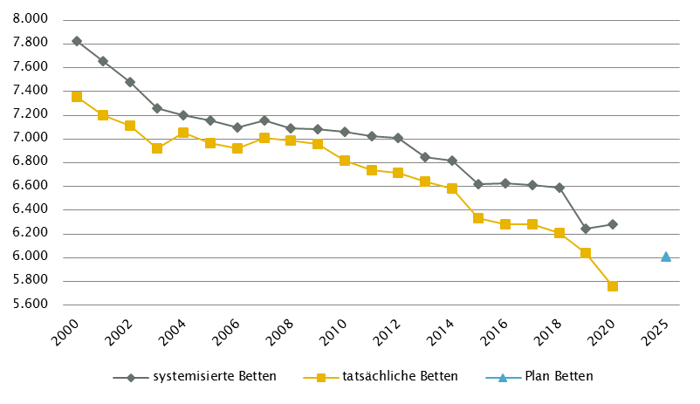
Steiermark
 |  |  |  |  |  |  |  |  |  |  | RSG gültig für 2020: RSG 2025, Beschluss LZK 12. 2. 2019, Verordnung vom 13. 3. 2019, ergänzt um den Beschluss der L-ZK Steiermark vom 18. 11. 2020
Farblegende: optionale Angabe |  |  |  |  |  |  | nicht vorgesehen |  |  |  | RSG aktuell per 12/2021: RSG 2025, Beschluss LZK 12. 2. 2019, Verordnung vom 13. 3. 2019, ergänzt um den Beschluss der L-ZK Steiermark vom 18. 11. 2020 und vom 11. 6. 2021

Ambulante ärztliche Versorgung
 |  | AM/PV | AN | KIJU | KJC(2) | KJP | CH | NCH(1) | IM | GGH | NEU | PSY | DER | AU | HNO | URO | PCH(2) | PUL | OR | UCH | ORTR | MKG | ZMK(3) | STR | RAD | NUK | PMR | PAT | LAB | SON | gesamt
 | IST ÄAVE 2020
 | ÄAVE spitalsambulant | 0.0 | - | 41.7 | - | 6.2 | 88.8 | - | 167.1 | 35.9 | 21.8 | 21.0 | 25.6 | 33.4 | 11.1 | 7.9 | - | 4.5 | 6.7 | 34.6 | 19.0 | 3.7 | 15.2 | - | - | - | - | - | - | - | 544.0
ÄAVE niedergelassene Ärztinnen/Ärzte gesamt (mit Vertrag) |  | 558.9 | - | 38.6 | - | 0.0 | 5.0 | - | 67.7 | 42.8 | 5.1 | 12.2 | 29.2 | 51.7 | 29.1 | 23.9 | - | 21.1 | 27.6 | 0.0 | 0.0 | 0.0 | 391.8 | - | - | - | - | - | - | - | 1304.7
ÄAVE in selbstständigen Ambulatorien (mit Vertrag) |  | 0.0 | - | 0.0 | - | 0.0 | 0.0 | - | 0.0 | 0.0 | 0.0 | 0.0 | 0.0 | 0.0 | 0.0 | 0.0 | - | 0.0 | 0.0 | 0.0 | 0.0 | 0.0 | 0.0 | - | - | - | - | - | - | - | 0.0
ÄAVE in Kassenambulatorien (kasseneigene selbstständige Ambulatorien) |  | 7.7 | - | 0.0 | - | 0.0 | 1.0 | - | 6.8 | 4.3 | 4.4 | 1.5 | 3.2 | 1.6 | 2.0 | 1.7 | - | 0.0 | 2.5 | 0.0 | 0.0 | 0.0 | 23.5 | - | - | - | - | - | - | - | 60.2
 | ÄAVE insgesamt | 566.7 | - | 80.3 | - | 6.2 | 94.7 | - | 241.6 | 83.0 | 31.2 | 34.7 | 58.0 | 86.7 | 42.2 | 33.4 | - | 25.6 | 36.8 | 34.6 | 19.0 | 3.7 | 430.5 | - | - | - | - | - | - | - | 1908.8
 | davon in PV-Einheiten | n.v.
ÄAVE Wahlärztinnen/-ärzte und in selbstständigen Ambulatorien (ohne Vertrag) |  | 13.0 | - | 6.3 | - | 0.2 | 1.5 | - | 9.2 | 25.2 | 2.9 | 3.0 | 5.5 | 11.2 | 4.0 | 2.7 | - | 0.3 | 4.6 | 1.7 | 0.0 | 0.0 | 44.9 | - | - | - | - | - | - | - | 136.2
 | IST Kassenplanstellen bzw. Vertragsärztinnen/-ärzte
 | ÖGK-Planstellen(6) | 604 | 0 | 36 | 0 | 0 | 5 | 0 | 55 | 54 | 16 | 19 | 27 | 44 | 29 | 21 | 0 | 19 | 23 | 0 | - | 0 | 406 | - | - | - | - | - | - | - | 1358
 | Vertragsärztinnen/-ärzte von BVAEB oder SVS ohne ÖGK-Vertrag | 11 | 0 | 3 | 0 | 0 | 0 | 0 | 15 | 5 | 0 | 3 | 4 | 11 | 4 | 2 | 0 | 0 | 2 | 0 | 0 | 0 | 76 | 0 | 0 | 0 | 0 | 0 | 0 | 0 | 136
 | SVE - Planungsstand 2020 (RSG 2025)
 | SVE spitalsambulant(5) | n.v. | n.v. | n.v. | n.v. | n.v. | n.v. | n.v. | n.v. | n.v. | n.v. | n.v. | n.v. | n.v. | n.v. | n.v. | n.v. | n.v. | n.v. | n.v. | n.v. | n.v. | n.v. | n.v. | n.v. | n.v. | n.v. | n.v. | n.v. | n.v. | n.v.
SVE niedergelassene Ärztinnen/Ärzte und in selbstständigen Ambulatorien (mit Vertrag u. kasseneigene) gesamt (5) |  | n.v. | n.v. | n.v. | n.v. | n.v. | n.v. | n.v. | n.v. | n.v. | n.v. | n.v. | n.v. | n.v. | n.v. | n.v. | n.v. | n.v. | n.v. | n.v. | n.v. | n.v. | n.v. | n.v. | n.v. | n.v. | n.v. | n.v. | n.v. | n.v. | n.v.
 | SVE/Kassenplanstellen insgesamt | 612.0 | n.v. | 42.0 | n.v. | 5.0 | 61.0 | n.v. | 90.0 | 71.0 | 26.5 | 44.0 | 33.5 | 51.0 | 34.0 | 26.0 | n.v. | 22.0 | n.v. | n.v. | 23.0 | n.v. | n.v. | n.v. | 50.0 | n.v. | n.v. | n.v. | n.v. | n.v. | 1191.0
 | davon in PV-Einheiten | 90.0
 | SVE - Planungsstand per 12/2021 (RSG 2025)
 | SVE spitalsambulant(5) | n.v. | n.v. | n.v. | n.v. | n.v. | n.v. | n.v. | n.v. | n.v. | n.v. | n.v. | n.v. | n.v. | n.v. | n.v. | n.v. | n.v. | n.v. | n.v. | n.v. | n.v. | n.v. | n.v. | n.v. | n.v. | n.v. | n.v. | n.v. | n.v. | n.v.
SVE niedergelassene Ärztinnen/Ärzte und in selbstständigen Ambulatorien (mit Vertrag u. kasseneigene) gesamt (5) |  | n.v. | n.v. | n.v. | n.v. | 5,0(4) | n.v. | n.v. | n.v. | n.v. | n.v. | n.v. | n.v. | n.v. | n.v. | n.v. | n.v. | n.v. | n.v. | n.v. | n.v. | n.v. | n.v. | n.v. | n.v. | n.v. | n.v. | n.v. | n.v. | n.v. | n.v.
 | SVE/Kassenplanstellen insgesamt | 612.0 | n.v. | 42.0 | n.v. | 5.0 | 61.0 | n.v. | 90.0 | 71.0 | 26.5 | 44.0 | 33.5 | 51.0 | 34.0 | 26.0 | n.v. | 22.0 | n.v. | n.v. | 23.0 | n.v. | n.v. | n.v. | 50.0 | n.v. | n.v. | n.v. | n.v. | n.v. | 1191.0
 | davon in PV-Einheiten | 90.0
sofern RSG per 12/2020 Planungsgröße nicht ÄAVE gemäß ÖSG:
Umrechnungsfaktor in ÄAVE-Äquivalente gem. ÖSG |  | 1.0 | - | 1.0 | - | 1.0 | 1.0 | - | 1.0 | 1.0 | 1.0 | 1.0 | 1.0 | 1.0 | 1.0 | 1.0 | - | 1.0 | - | - | 1.0 | - | - | - | 1.0 | - | - | - | - | -
ÄAVE-Äquivalente |  | 612.0 | - | 42.0 | - | 5.0 | 61.0 | - | 90.0 | 71.0 | 26.5 | 44.0 | 33.5 | 51.0 | 34.0 | 26.0 | - | 22.0 | - | - | 23.0 | - | - | - | 50.0 | - | - | - | - | - | 1191.0
Anteil PLAN in % spitalsambulant |  | n.v. | n.v. | n.v. | n.v. | n.v. | n.v. | n.v. | n.v. | n.v. | n.v. | n.v. | n.v. | n.v. | n.v. | n.v. | n.v. | n.v. | n.v. | n.v. | n.v. | n.v. | n.v. | n.v. | n.v. | n.v. | n.v. | n.v. | n.v. | n.v. | n.v.
Anteil PLAN in % niedergelassene Ärztinnen/Ärzte und in selbstständigen Ambulatorien (mit Vertrag und kasseneigene) gesamt |  | n.v. | n.v. | n.v. | n.v. | n.v. | n.v. | n.v. | n.v. | n.v. | n.v. | n.v. | n.v. | n.v. | n.v. | n.v. | n.v. | n.v. | n.v. | n.v. | n.v. | n.v. | n.v. | n.v. | n.v. | n.v. | n.v. | n.v. | n.v. | n.v. | n.v.
(1) in Regiomed nicht berücksichtigt
(2) zugeordnet zu CH
(3) inkl. KFO
(4) KJP: der Aufbau von ambulanten fachärztlichen Versorgungsstrukturen für KJP erfolgt über den flächendeckenden Auf-/Ausbau von sozialpsychiatrischen Ambulatorien für KJP
(5) keine RSG-PM-konforme Gliederung
(6) besetzte und unbesetzte Planstellen; Stand 31. 12. 2020
Akut-Krankenanstalten - Normalpflege- und Intensivbereiche
alle Akut-KA | GEM/IDB(1) | INT(2) | NEO | KIJU | KJC | KJP | CH(3) | NCH | IM | GGH | NEU | PSY(4) | DER | AU | HNO | URO | PCH | PUL | OR | UCH | ORTR | MKG | NUKT | STR | AGR | RNS | PAL | PSO-E | PSO-KJ | gesamt
IST-Stand systemisierte Betten 2020 | 516 | 369 | 35 | 157 | 70 | 39 | 892 | 47 | 1819 | 312 | 449 | 508 | 65 | 66 | 177 | 110 | 27 | 99 | 221 | 66 | 397 | 20 | 0 | 24 | 301 | 19 | 48 | 125 | 24 | 7002
IST-Stand tatsächliche Betten 2020 | 487 | 364 | 35 | 139 | 43 | 33 | 760 | 45 | 1732 | 283 | 426 | 441 | 55 | 58 | 145 | 98 | 25 | 88 | 182 | 64 | 384 | 22 | 0 | 21 | 319 | 22 | 47 | 125 | 21 | 6464
PLAN-Betten gesamt RSG 2025 (für 2020) | n.v. | n.v. | n.v. | n.v. | n.v. | n.v. | n.v. | n.v. | n.v. | n.v. | n.v. | n.v. | n.v. | n.v. | n.v. | n.v. | n.v. | n.v. | n.v. | n.v. | n.v. | n.v. | n.v. | n.v. | n.v. | n.v. | n.v. | n.v. | n.v. | n.v.
PLAN-Betten gesamt per 12/2021 (RSG 2025) | n.v. | n.v. | n.v. | n.v. | n.v. | n.v. | n.v. | n.v. | n.v. | n.v. | n.v. | n.v. | n.v. | n.v. | n.v. | n.v. | n.v. | n.v. | n.v. | n.v. | n.v. | n.v. | n.v. | n.v. | n.v. | n.v. | n.v. | n.v. | n.v. | n.v.

Fonds-KA (FKA)*
IST-Stand systemisierte Betten 2020 | 49 | 349 | 35 | 157 | 70 | 39 | 892 | 47 | 1819 | 312 | 449 | 508 | 65 | 66 | 177 | 110 | 27 | 99 | 221 | 66 | 193 | 20 | 0 | 24 | 301 | 19 | 48 | 100 | 24 | 6286
IST-Stand tatsächliche Betten 2020 | 36 | 344 | 35 | 139 | 43 | 33 | 760 | 45 | 1732 | 283 | 426 | 441 | 55 | 58 | 145 | 98 | 25 | 88 | 182 | 64 | 180 | 22 | 0 | 21 | 319 | 22 | 47 | 100 | 21 | 5764
PLAN-Betten für 2020 (RSG 2025)(5)(6) | 54 | 341 | 37 | 131 | 60 | 84 | 578 | 55 | 1604 | 246 | 488 | 574 | 53 | 58 | 127 | 98 | 30 | 83 |  |  | 671 | 18 | 6 | 34 | 412 |  | 58 | 100 | 12 | 6012
PLAN-Betten per 12/2021 (RSG 2025)(5)(6)(7) | 54 | 349 | 37 | 131 | 60 | 84 | 578 | 55 | 1604 | 246 | 488 | 574 | 53 | 58 | 127 | 98 | 30 | 83 |  |  | 671 | 18 | 6 | 34 | 412 |  | 58 | 100 | 12 | 6020
*) zzgl. UKH: IST-Betten 2020: 218; PLAN-Betten RSG 2025: inkl. 143 | (1) GEM = ZNA und Inquisitenbetten
 | (2) INT umfasst alle INT-E und INT-KJ exkl. NEO
 | (3) inkl. HCH, TCH, GCH, TXC
 | (4) PSY IST: exkl. 179 systemisierte und 169 tatsächliche Betten für Abhängigkeitserkrankungen und Forensik; PLAN: inkl. 132 Betten für Abhängigkeitserkrankungen, exkl. Forensik, exkl. 30 Betten der Einrichtung Walkabout in Kainbach
 | (5) Die Angaben umfassen sowohl (voll)stationäre Betten als auch TK-Plätze und ambBP
 | (6) ergänzt um den Beschluss der L-ZK Steiermark vom 18. 11. 2020: INT: + 2 PLAN-Betten durch Verschiebung von 2 PLAN-Betten in den Bereich NEO am LKH Hochsteiermark, Standort Leoben und Erweiterung um 4 PLAN-Betten am LKH Südsteiermark, Standort Wagna;
 | NEO: + 2 PLAN-Betten durch die Verschiebung der genannten 2 PLAN-Betten vom Bereich INT in den Bereich NEO am LKH Hochsteiermark, Standort Leoben; PSY: +18 ambBP im Krankenhaus der Elisabethinen; NUKT: +6 PLAN-Betten am LKH-Univ. Klinikum Graz (Pilot)
 | (7) ergänzt um den Beschluss der L-ZK Steiermark vom 11. 6. 2021: INT: + 8 PLAN-Betten am Standort West des LKH Graz II

RFZ/Versorgungsstufen/ÜRVP/Spezialzentren/Module(1) |  |  |  |  |  |  |  |  |  |  |  | ÜRVP(2) |  |  |  |  |  |  |  |  |  |  | Module in NEU
 | TCH | GCH | KAR | ONK | BRZ | NUKT | NEP | GH | KIJU | TR | NEU-SZ | NCHa | ZMG | TXC | HCH | KHZ | KJONK | BRA | KBRA | SZT(3) | KSZT | HKLE | SU | ANB/B | ANB/C
Anzahl gesamt | Leistungsstandorte
IST-Stand Leistungsstandorte Z/SZ/EZ 2020 | 1 | 1 | 1 | 1 |  |  | 1 |  | 1 |  |  | 1 | 1 | 1 | 1 | 1 | 1 | 1 | 1 | 1 | 1 | 1
IST-Stand Leistungsstandorte S 2020 |  | 1 | 2 | 1 |  |  | 1 |  | 1
IST-Stand Leistungsstandorte A/G/L 2020
IST-Stand Leistungsstandorte Module 2020 |  |  |  |  |  |  |  |  |  |  |  |  |  |  |  |  |  |  |  |  |  |  | 5 | 5 | 3
Leistungsst. Z/SZ/EZ PLAN Stand 2020 (RSG 2025) | 1 | 1 | 1 | 1 | 2 | 1 | 1 | 1 | - | 1 |  | 1 | 1 | 1 | 1 | 1 | 1 | 1 | 1 | 1 | 1 | 1
...
Großgeräte exkl. Funktionsgeräte(1)
(4) MR im extram. Bereich: exklusive drei Kooperationen mit Akut-KA (LKH Feldbach-Fürstenfeld, K608, LKH Hartberg, K631, LKH Murtal, K672),Gerätestandorte jeweils intramural
(5) STR: Geräteanzahl inkl. intraoperativ genutztem Gerät; IST-Stand inkl. einem als Forschungsgerät gewidmeten Gerät

Anzahl der Betten in Fonds-KA gemäß KA-Statistik (BMSGPK) im Vergleich zu PLAN-Betten 2025 |  |  |  |  |  |  |  |  |  | Anzahl der Betten in Rehazentren gemäß KA-Statistik (BMSGPK) im Vergleich zu PLAN-Betten 2025 (ÖSG VO 2020)
Steiermark |  |  |  |  |  |  |  |  |  | Versorgungszone Süd

Tirol
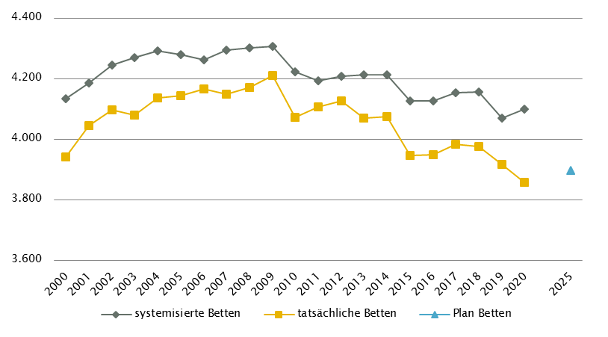
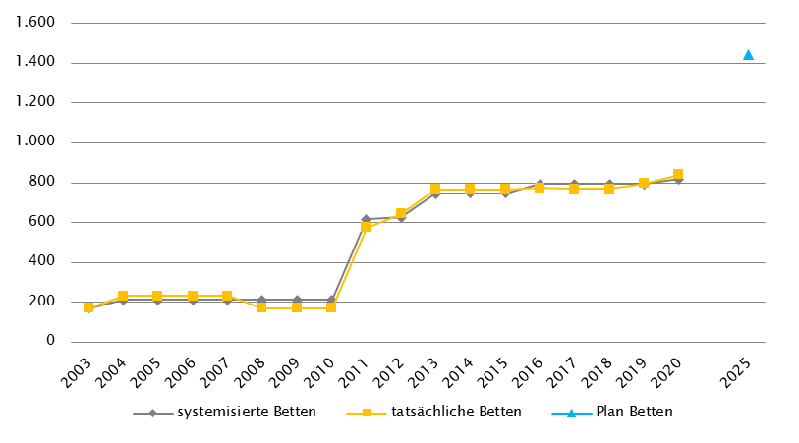
...
Großgeräte exkl. Funktionsgeräte(1) |  | Dialyse-Einheiten
(4) MR, GG insgesamt: ergänzend 1 MR mit einer Feldstärke < 1 Tesla eingerichtet (extramuraler Standort: Kitzbühel); zwei weitere MR mit Feldstärke < 1 Tesla zwischenzeitlich durch MR > 1 Tesla ersetzt (Standorte Imst, Sölden)

Anzahl der Betten in Fonds-KA gemäß KA-Statistik (BMSGPK) im Vergleich zu PLAN-Betten 2025 | Anzahl der Betten in Rehazentren gemäß KA-Statistik (BMSGPK) im Vergleich zu PLAN-Betten 2025 (ÖSG VO 2020)
Tirol | Versorgungszone West

Vorarlberg
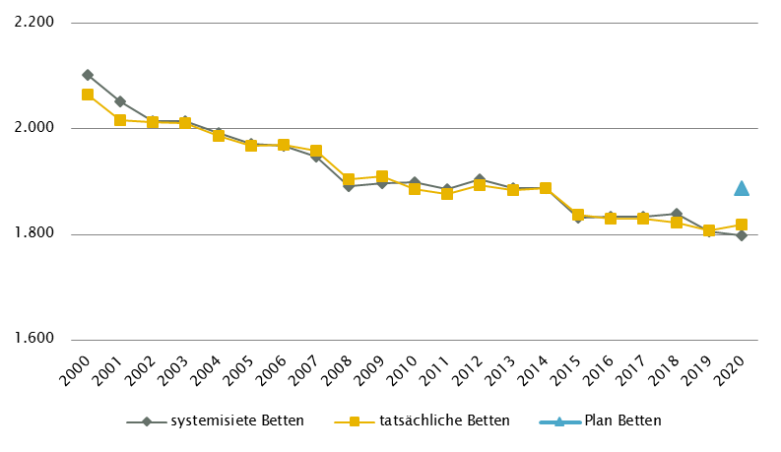
...
Anzahl der Betten in Fonds-KA gemäß KA-Statistik (BMSGPK) im Vergleich zu PLAN-Betten 2020 | Anzahl der Betten in Rehazentren gemäß KA-Statistik (BMSGPK) im Vergleich zu PLAN-Betten 2025 (ÖSG VO 2020)
Vorarlberg | Versorgungszone West

Wien
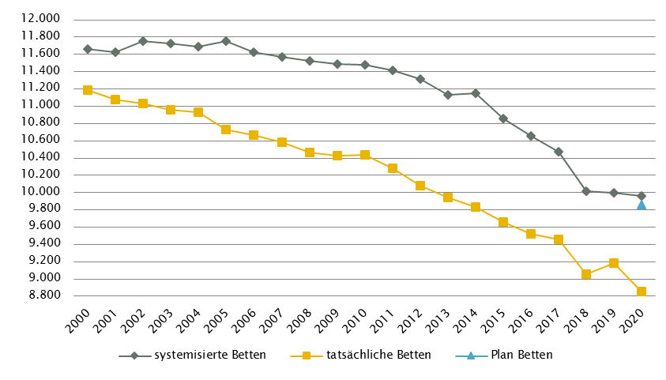
...
Großgeräte exkl. Funktionsgeräte(1)
(4) In Wien soll es künftig im extramuralen Bereich integrierte Schnittbildzentren geben. Jedes Zentrum soll je 1 CT- und 1 MR-Gerät sowie sämtliche radiologische Leistungen anbieten.
(5) MR, Fonds-KA: Weiterführende Berücksichtigung des MR im K971 in Rubrik GGP in Abstimmung mit Umsetzung in K976
(6) STR: exklusive Gammaknife

Anzahl der Betten in Fonds-KA gemäß KA-Statistik (BMSGPK) im Vergleich zu PLAN-Betten 2020 | Anzahl der Betten in Rehazentren gemäß KA-Statistik (BMSGPK) im Vergleich zu PLAN-Betten 2025 (ÖSG VO 2020)
Wien | Versorgungszone Ost

